商品列表
主图预览 | 主图 | 标题 | 商品ID | 类目 | 价格 | 销量 | 标签 | 活动标识 | 活动信息 | 所属店铺 | 是否天猫 | 卖家旺旺 | 所在地 | 商品链接
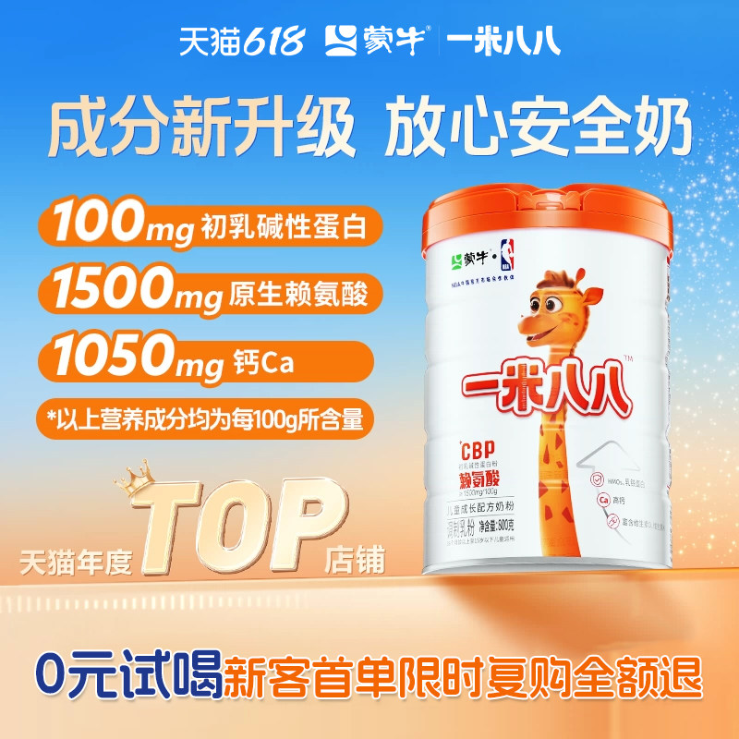 | https://img.alicdn.com/img/O1CN011BaPcw1tjeyqcY4kB_!!4611686018427382274-0-item_pic.jpg | 蒙牛儿童奶粉含钙一米八八奶粉赖氨酸乳铁蛋白学生奶粉 | 822545302767 | 官方暂无数据 | 200 | 1万+人付款 | 初乳碱性蛋白 一米八八 1050mg/100g | 学生奶粉热销 榜·第5名 | 包邮 公益宝贝 | 蒙牛儿童奶粉旗舰店 | 否 | 蒙牛儿童奶粉旗舰店 | 湖北 黄冈 | https://item.taobao.com/item.htm?id=822545302767
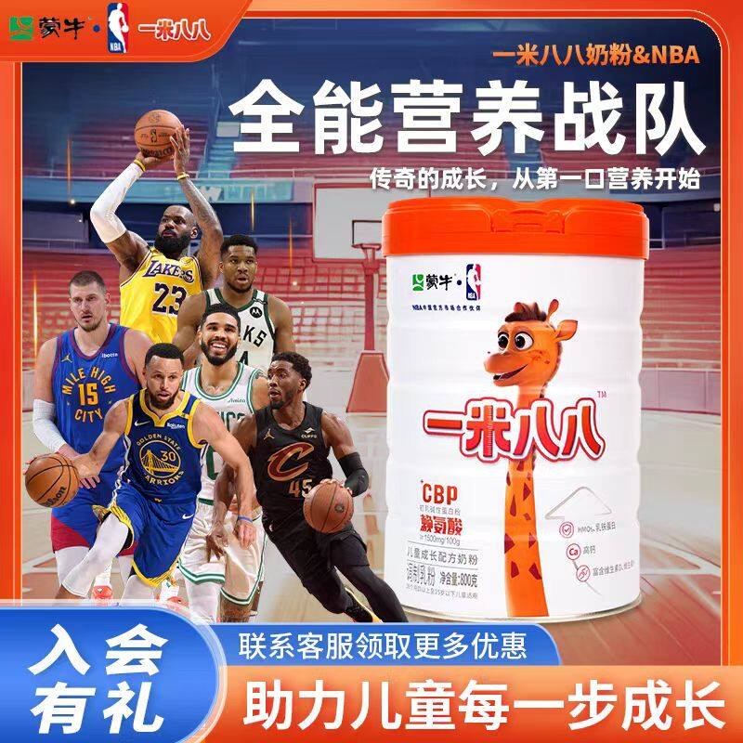 | https://g-search3.alicdn.com/img/bao/uploaded/i4/i2/2215883083753/O1CN01LlaXIp1davV170AjL_!!2215883083753.jpg | 蒙牛一米八八儿童成长奶粉青少年高钙营养成长CBP赖氨酸罐装800g | 720732785209 | 咖啡/麦片/冲饮>奶粉>牛奶粉>学生奶粉 | 136 | 5000+人付款 | 中国大陆 罐装 营养均衡 | 官方暂无数据 | 退货宝 48小时内发 包邮 | 一米八八儿童奶粉厂家店 | 否 | tb075567888471 | 湖北 武汉 | https://item.taobao.com/item.htm?id=720732785209
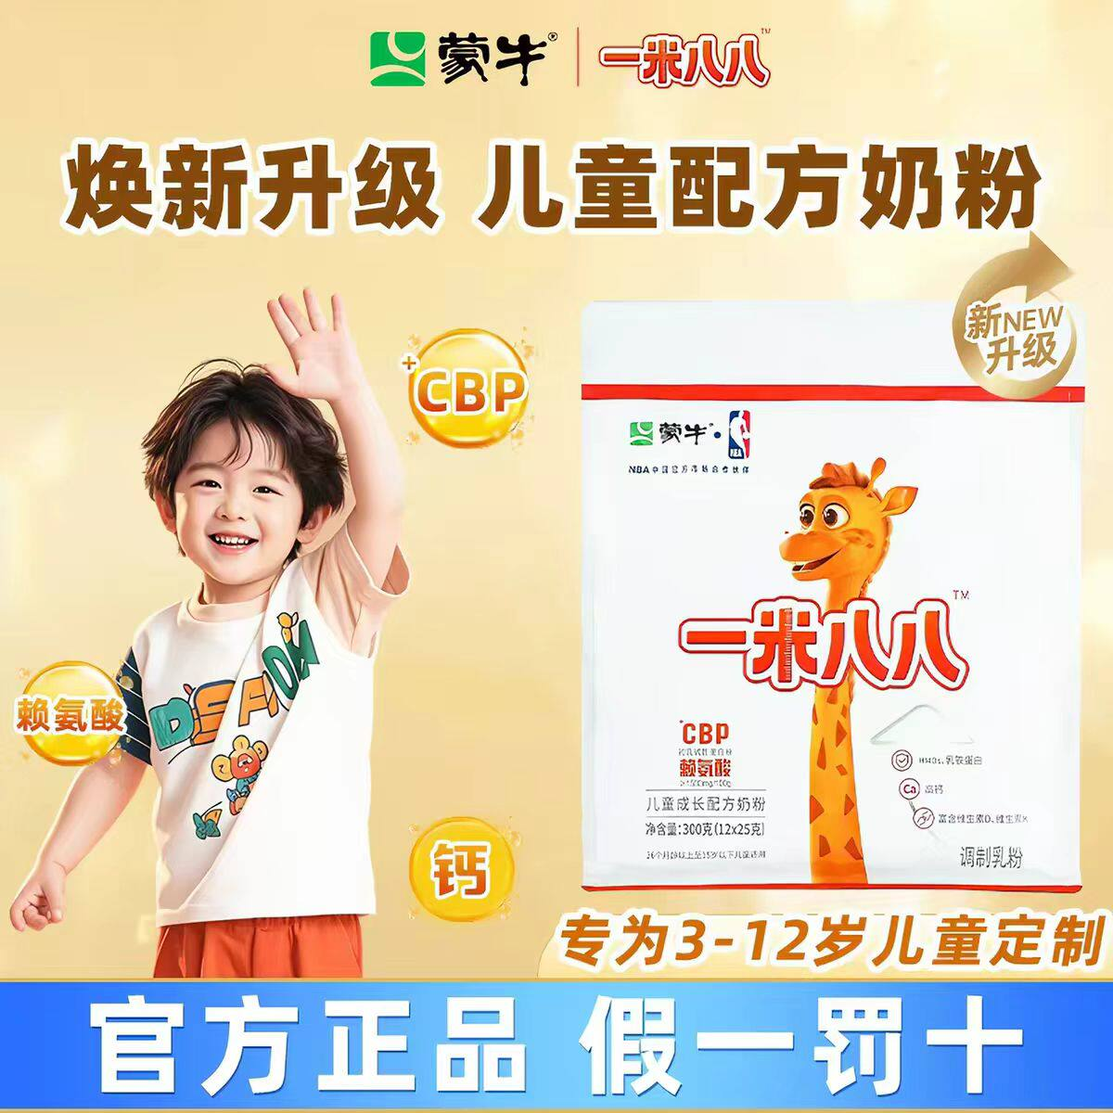 | https://g-search3.alicdn.com/img/bao/uploaded/i4/i2/2215883083753/O1CN01Jd37Dp1davZ6N6cFk_!!2215883083753.jpg | 蒙牛一米八八儿童成长奶粉高钙学生青少年高锌乳铁蛋白袋装300g | 720558492579 | 咖啡/麦片/冲饮>奶粉>牛奶粉>学生奶粉 | 42.9 | 600+人付款 | 中国大陆 罐装 国产 | 官方暂无数据 | 退货宝 48小时内发 包邮 | 一米八八儿童奶粉厂家店 | 否 | tb075567888471 | 湖北 武汉 | https://item.taobao.com/item.htm?id=720558492579
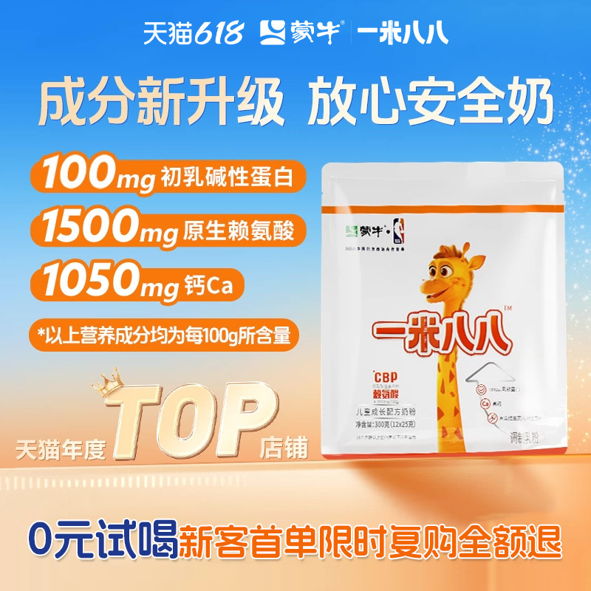 | https://g-search3.alicdn.com/img/bao/uploaded/i4/i4/2218348775938/O1CN01E0VOzD1tjeyqkwyjf_!!4611686018427382274-0-item_pic.jpg | 蒙牛一米八八奶粉含钙cbp赖氨酸儿童奶粉官方旗舰300g/袋 | 822549250576 | 婴童奶粉>儿童奶粉>儿童奶粉（非4段） | 200 | 2万+人付款 | CBP 一米八八 1050mg/100g | 官方暂无数据 | 包邮 公益宝贝 | 蒙牛儿童奶粉旗舰店 | 是 | 蒙牛儿童奶粉旗舰店 | 湖北 黄冈 | https://item.taobao.com/item.htm?id=822549250576
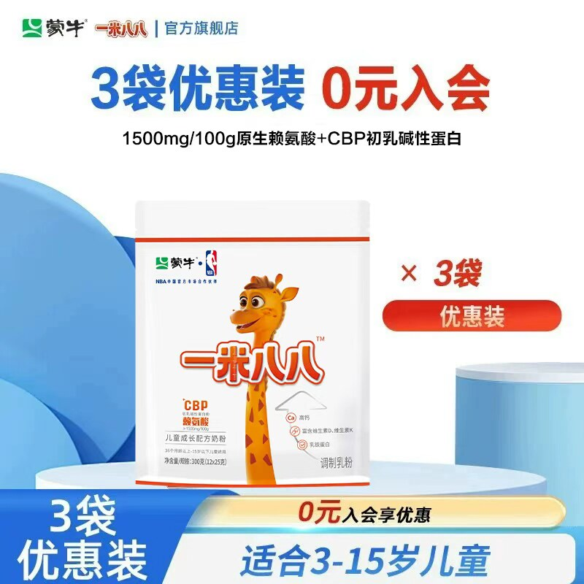 | https://img.alicdn.com/img/O1CN01Pu79gr1tjeyjRSn5a_!!4611686018427382274-0-item_pic.jpg | 蒙牛一米八八儿童奶粉旗舰店3岁起学生奶粉含钙赖氨酸cbp | 823380865444 | 官方暂无数据 | 540 | 3000+人付款 | 牛奶 钙铁锌 一米八八 | 官方暂无数据 | 包邮 公益宝贝 | 蒙牛儿童奶粉旗舰店 | 否 | 蒙牛儿童奶粉旗舰店 | 湖北 黄冈 | https://item.taobao.com/item.htm?id=823380865444
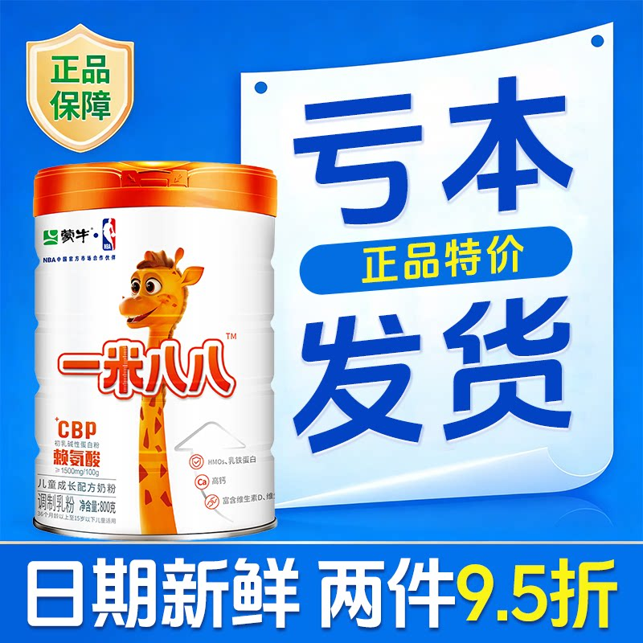 | https://g-search1.alicdn.com/img/bao/uploaded/i4/i3/2221621664915/O1CN01FxhZSm1mB7n1mTG6q_!!2221621664915.png | 【工厂包邮】蒙牛一米八八罐装800g生牛乳学生儿童成长配方奶粉 | 1029291233576 | 咖啡/麦片/冲饮>奶粉>牛奶粉>学生奶粉 | 313 | 92人付款 | 中国大陆 营养均衡 1050mg/100g | 官方暂无数据 | 满200减25 官方立减15% 包邮 | 一米八八正品工厂店 | 否 | tb5396892753 | 湖北 黄冈 | https://item.taobao.com/item.htm?id=1029291233576
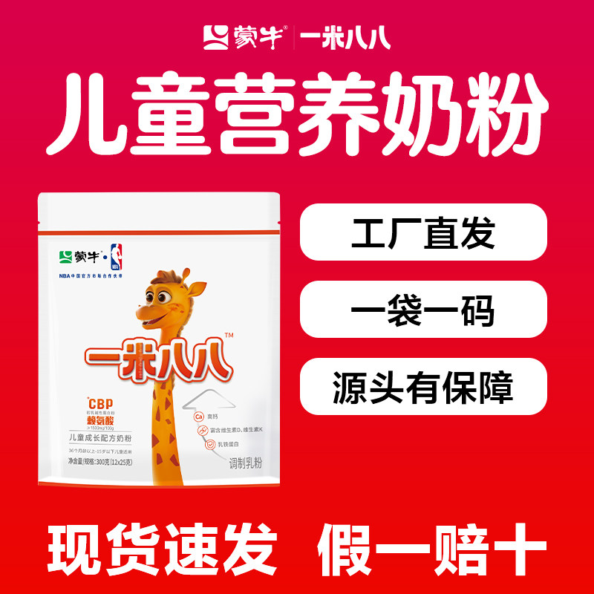 | https://g-search3.alicdn.com/img/bao/uploaded/i4/i1/2221621664915/O1CN01jbyCAs1mB7nEOuMH6_!!2221621664915.jpg | 蒙牛一米八八奶粉学生儿童含钙生牛乳配方300g/袋3岁以上奶粉 | 1026723781969 | 咖啡/麦片/冲饮>奶粉>牛奶粉>全家营养奶粉 | 127 | 400+人付款 | 部分水解乳蛋白 24个月 20mg/100g | 官方暂无数据 | 全网低价 官方立减15% 直降8元 | 一米八八正品工厂店 | 否 | tb5396892753 | 湖北 黄冈 | https://item.taobao.com/item.htm?id=1026723781969
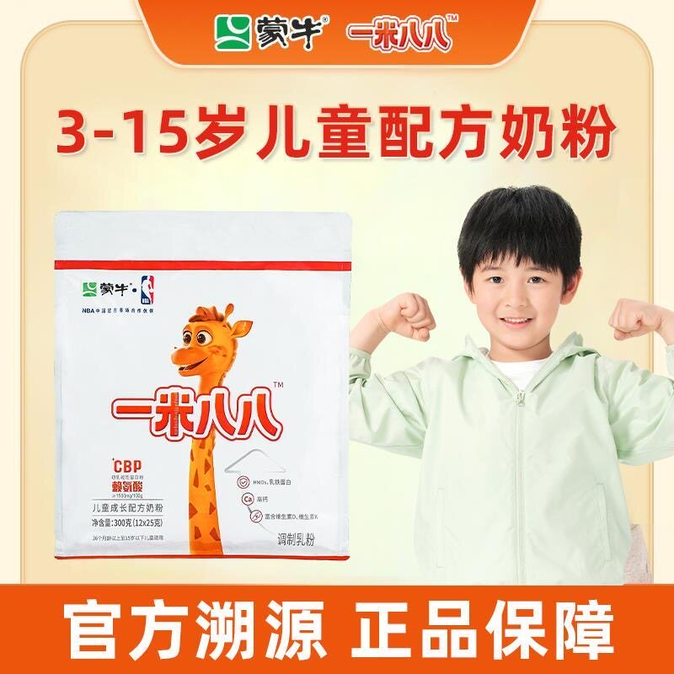 | https://g-search1.alicdn.com/img/bao/uploaded/i4/i2/4266201305/O1CN01ZxLA181LVjz8avAeb_!!4266201305.jpg | 蒙牛一米八八儿童配方奶粉3岁以上15岁学生高钙高锌乳铁蛋白 | 1014743350043 | 咖啡/麦片/冲饮>奶粉>牛奶粉>全家营养奶粉 | 106 | 92人付款 | 高钙 CBP 牛奶粉 | 官方暂无数据 | 官方立减15% 退货宝 包邮 | 迪赛商贸优选店 | 否 | tb937656478 | 河北 张家口 | https://item.taobao.com/item.htm?id=1014743350043
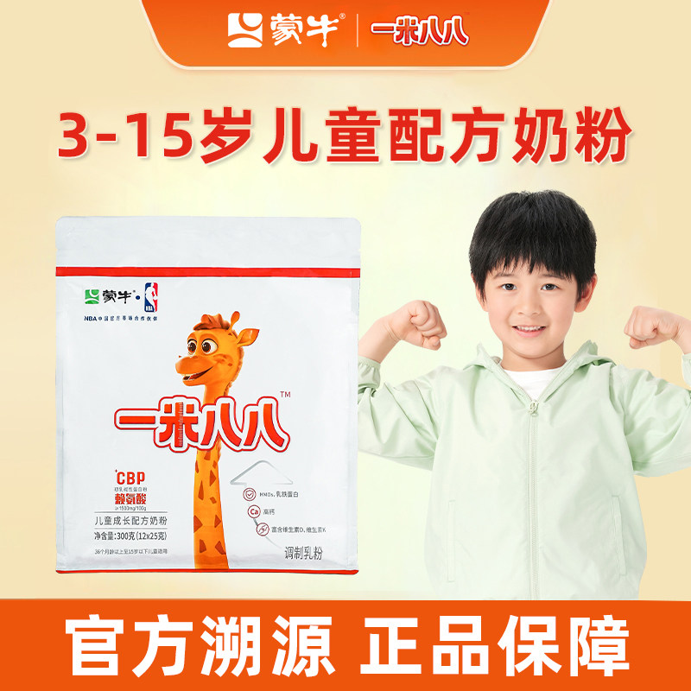 | https://g-search3.alicdn.com/img/bao/uploaded/i4/i1/2200860923281/O1CN01icdo3s1a6kc4qFf0C_!!2200860923281.jpg | 蒙牛一米八八奶粉3-15岁青少年儿童188学生含钙锌奶粉 | 804534708709 | 咖啡/麦片/冲饮>奶粉>牛奶粉>全家营养奶粉 | 154 | 4000+人付款 | 高蛋白 24个月 包装 | 官方暂无数据 | 退货宝 48小时内发 包邮 | 艾裕婴童食品小屋 | 否 | tb527965562 | 湖北 黄冈 | https://item.taobao.com/item.htm?id=804534708709
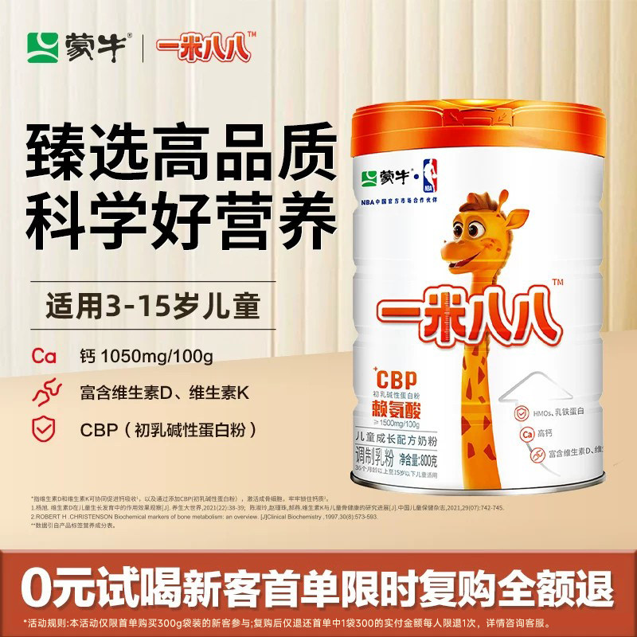 | https://img.alicdn.com/img/O1CN010991Bf1N0iPTtl2Ju_!!4611686018427382964-0-item_pic.jpg | 蒙牛一米八八儿童奶粉学生青少年营养调制乳铁蛋白益生菌奶粉 | 676177139591 | 官方暂无数据 | 495 | 2000+人付款 | 高蛋白 CBP 牛奶粉 | 官方暂无数据 | 退货宝 破损包退 48小时内发 | 蒙牛荟萃名碑专卖店 | 否 | 蒙牛荟萃名碑专卖店 | 湖北 黄冈 | https://item.taobao.com/item.htm?id=676177139591
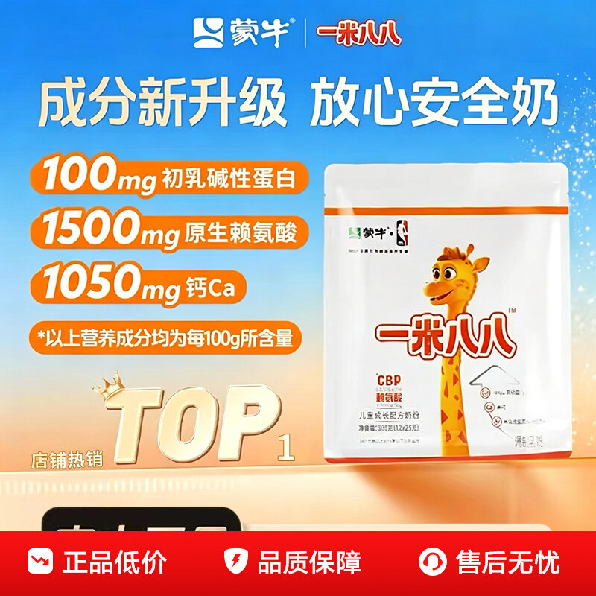 | https://gw.alicdn.com/imgextra/O1CN01UjUyAb1Ew7VYG5E89_!!2218812230415-0-picasso.jpg | 蒙牛一米八八奶粉1米88儿童成长奶粉旗舰店青少年便携式配方奶粉 | 900655473204 | 咖啡/麦片/冲饮>奶粉>牛奶粉>学生奶粉 | 198 | 2000+人付款 | 中国大陆 袋装 营养均衡 | 官方暂无数据 | 退货宝 48小时内发 包邮 | 百亿补贴品牌优选 | 否 | 智慧金领冠 | 河南 焦作 | https://item.taobao.com/item.htm?id=900655473204
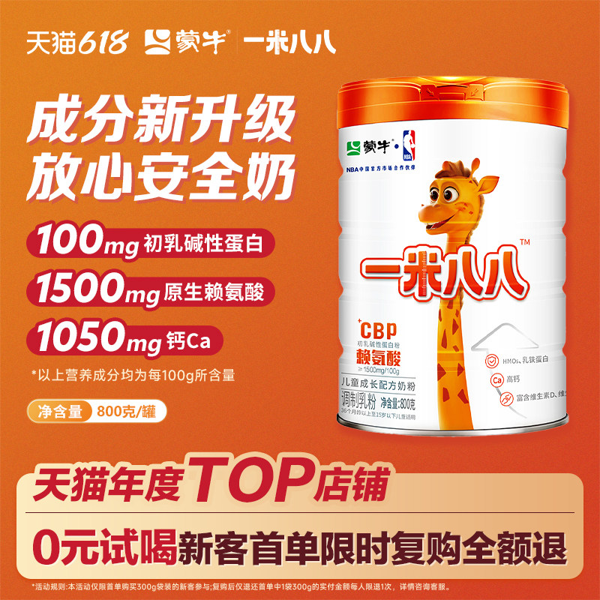 | https://img.alicdn.com/img/O1CN01ASeeRt1N0iPTXFgB4_!!4611686018427382964-0-item_pic.jpg | 蒙牛一米八八奶粉儿童牛奶粉学生青少年调制乳粉罐装800克 | 669221740686 | 官方暂无数据 | 200 | 4000+人付款 | 非独立包装 儿童 19g/100g | 官方暂无数据 | 退货宝 破损包退 48小时内发 | 蒙牛荟萃名碑专卖店 | 否 | 蒙牛荟萃名碑专卖店 | 湖北 黄冈 | https://item.taobao.com/item.htm?id=669221740686
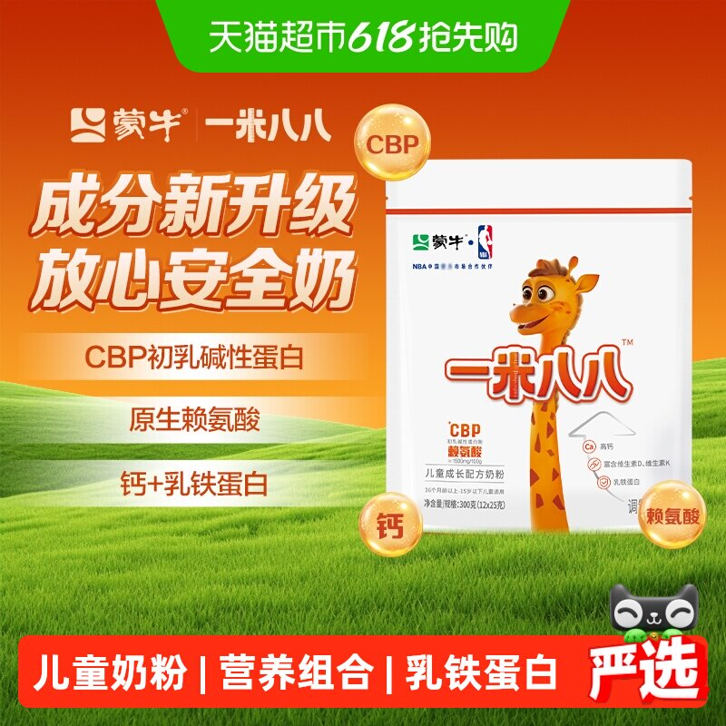 | https://g-search3.alicdn.com/img/bao/uploaded/i4/i4/6000000008049/O1CN01jbulHR29KV4W8ORcF_!!6000000008049-0-sm.jpg | 蒙牛一米八八儿童奶粉CBP赖氨酸乳铁蛋白3-15岁学生奶粉牛奶粉 | 818528578542 | 婴童奶粉>儿童奶粉>儿童奶粉（非4段） | 200 | 1000+人付款 | 牛奶 乳铁蛋白 普通体质 | 官方暂无数据 | 热销爆款 破损包退 包邮 | 天猫超市 | 是 | 天猫超市 | 上海 | https://item.taobao.com/item.htm?id=818528578542
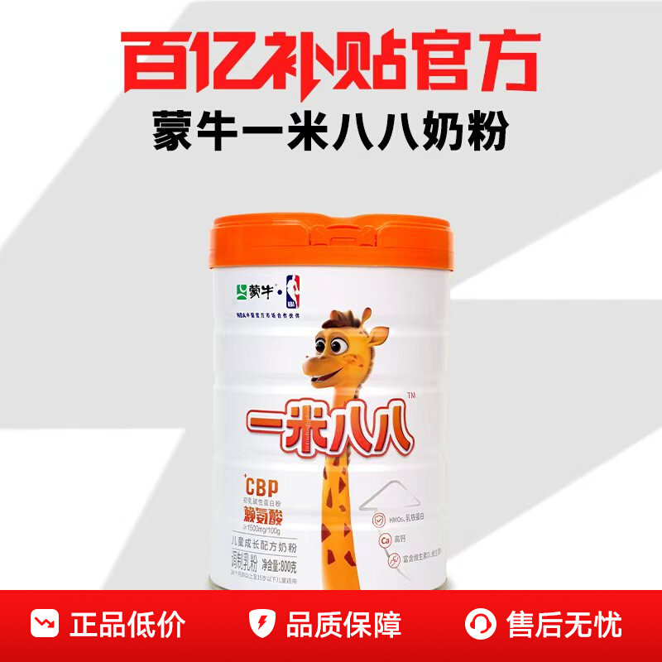 | https://gw.alicdn.com/imgextra/O1CN01SPHsVA1a6kdFRPS9d_!!2200860923281-0-picasso.jpg | 蒙牛一米八八奶粉儿童奶粉含钙锌DHA青少年188学生奶粉 | 1018835042708 | 咖啡/麦片/冲饮>奶粉>牛奶粉>全家营养奶粉 | 483 | 400+人付款 | 高蛋白 800g 牛奶粉 | 官方暂无数据 | 满200减25 退货宝 48小时内发 | 百亿补贴品牌优选 | 否 | tb527965562 | 湖北 黄冈 | https://item.taobao.com/item.htm?id=1018835042708
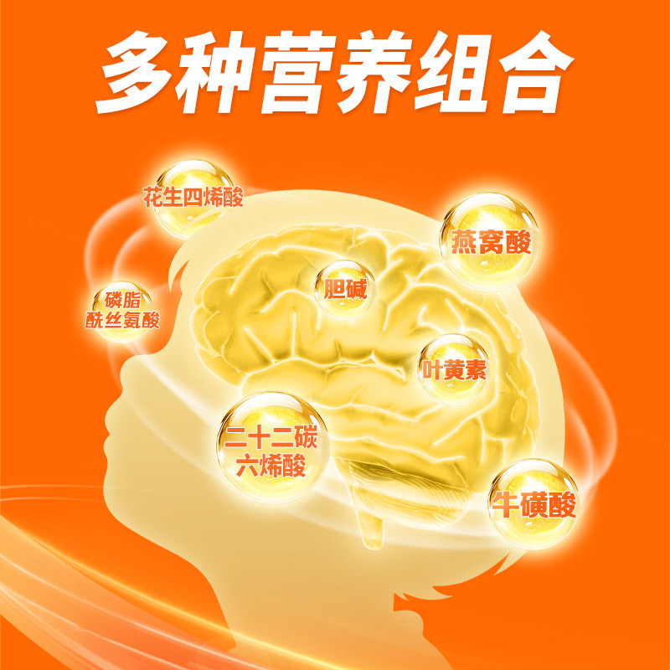 | https://img.alicdn.com/img/O1CN01ZLiLkH1v3BTSYPCZV_!!2221837596116.jpg | 蒙牛一米八八儿童奶粉含钙赖氨酸3-15岁学生奶粉300/袋正品官方 | 1022905471925 | 官方暂无数据 | 152.1 | 100+人付款 | 钙 1050mg/100g 营养均衡 | 官方暂无数据 | 退货宝 包邮 | 一米八八成长工厂店 | 否 | tb275336002266 | 湖北 黄冈 | https://item.taobao.com/item.htm?id=1022905471925
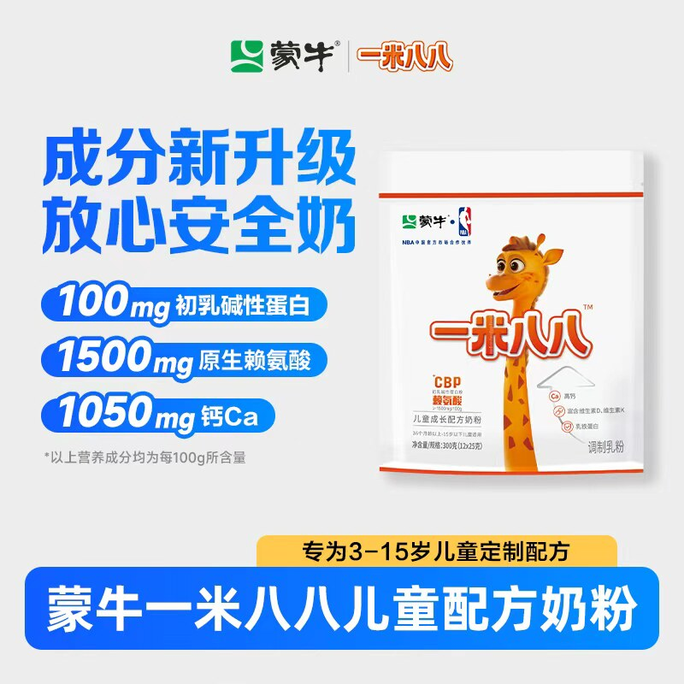 | https://g-search1.alicdn.com/img/bao/uploaded/i4/i3/2222082870522/O1CN01xf8yGq1Fj7sjWMyOz_!!2222082870522.jpg | 蒙牛一米八八奶粉蒙牛青少年奶粉儿童奶粉袋装便携学生奶粉300g | 1045692109931 | 咖啡/麦片/冲饮>奶粉>牛奶粉>学生奶粉 | 132 | 12人付款 | 中国大陆 营养均衡 国产 | 官方暂无数据 | 淘金币抵3.9元 48小时内发 包邮 | 学生奶粉工厂店 | 否 | tb4466903971 | 湖北 黄冈 | https://item.taobao.com/item.htm?id=1045692109931
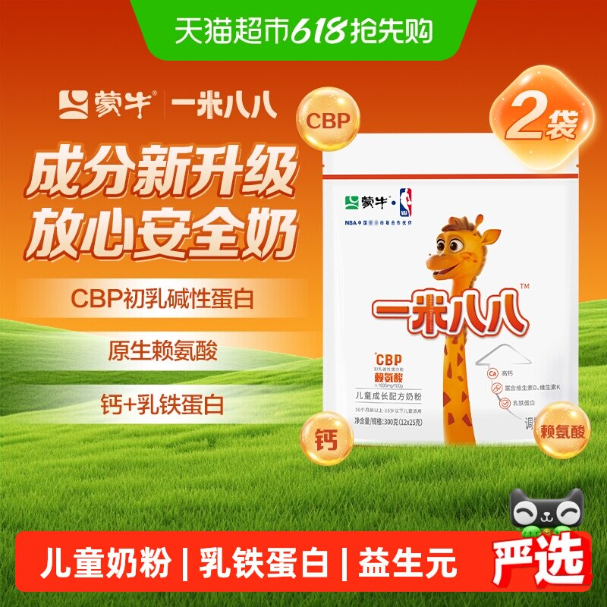 | https://g-search1.alicdn.com/img/bao/uploaded/i4/i2/6000000005472/O1CN01hiTi0y1qIEPoQL0LC_!!6000000005472-0-sm.jpg | 蒙牛一米八八儿童奶粉3-15岁CBP乳铁蛋白学生奶粉300g*2袋装 | 818668773785 | 婴童奶粉>儿童奶粉>儿童奶粉（非4段） | 380 | 200+人付款 | 牛奶 初乳碱性蛋白 普通体质 | 官方暂无数据 | 热销爆款 破损包退 包邮 | 天猫超市 | 是 | 天猫超市 | 上海 | https://item.taobao.com/item.htm?id=818668773785
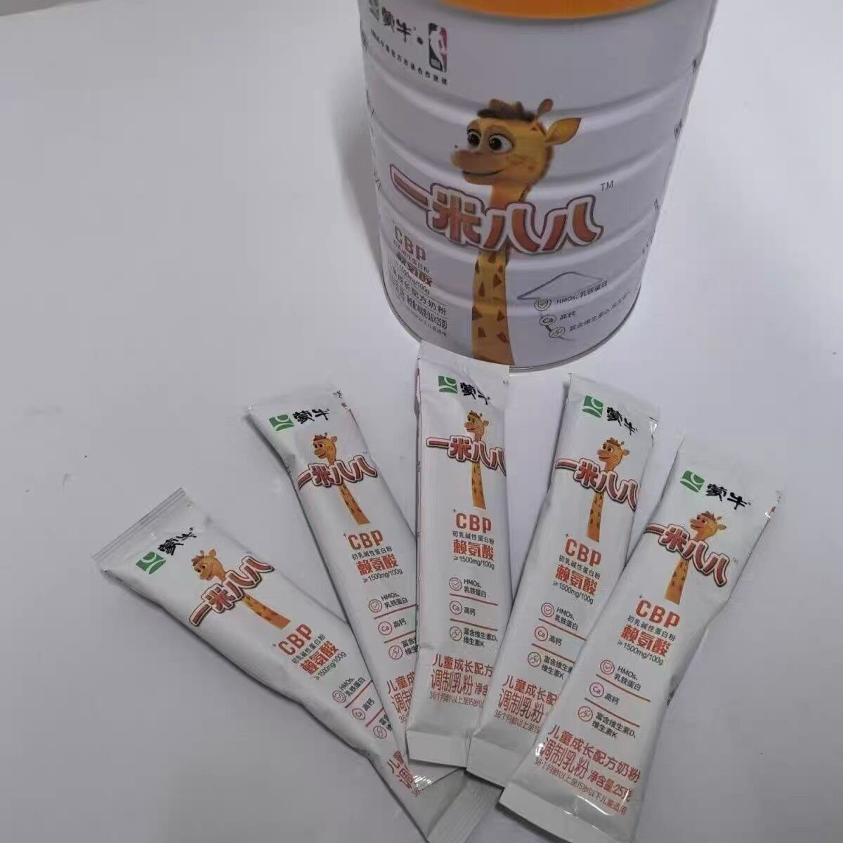 | https://g-search1.alicdn.com/img/bao/uploaded/i4/i3/2206602556027/O1CN01mU5sJE1uOQE8H0Kda_!!2206602556027.jpg | 蒙牛一米八八奶粉400g含高钙锌cbp赖氨酸全面营养青少年儿童奶粉 | 1048403650722 | 咖啡/麦片/冲饮>奶粉>牛奶粉>全家营养奶粉 | 15 | 200+人看过 | 2年 包装 蒙牛 | 官方暂无数据 | 48小时内发 包邮 | 小诸葛母婴生活馆 | 否 | tb542697607 | 江苏 淮安 | https://item.taobao.com/item.htm?id=1048403650722
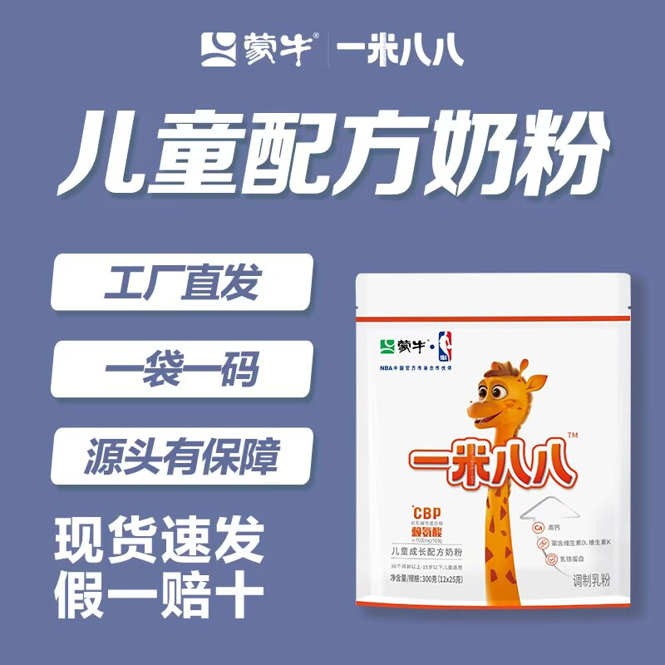 | https://g-search3.alicdn.com/img/bao/uploaded/i4/i1/2222082870522/O1CN01mClxy01Fj7sj5ILhD_!!2222082870522.jpg | 蒙牛一米八八奶粉儿童成长配方奶粉含钙袋装300克牛奶学生奶粉 | 1044726350275 | 咖啡/麦片/冲饮>奶粉>牛奶粉>全家营养奶粉 | 132 | 8人付款 | 高蛋白 牛奶粉 540天 | 官方暂无数据 | 淘金币抵3.9元 48小时内发 包邮 | 学生奶粉工厂店 | 否 | tb4466903971 | 北京 | https://item.taobao.com/item.htm?id=1044726350275
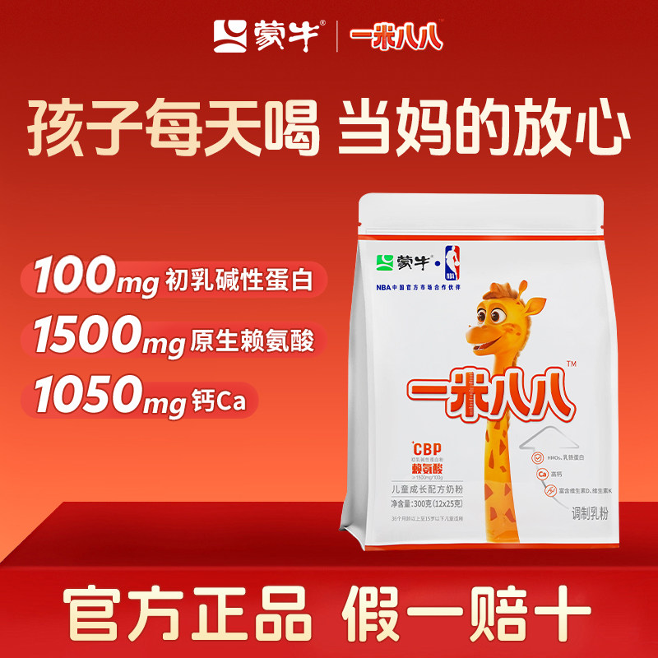 | https://img.alicdn.com/img/O1CN01qmeMHO1v3BSjuuUeR_!!2221837596116.jpg | 蒙牛一米八八儿童奶粉含钙cbp赖氨酸3-15岁儿童青少年奶粉 | 1024443017386 | 官方暂无数据 | 152.1 | 400+人付款 | 钙 1050mg/100g 营养均衡 | 官方暂无数据 | 退货宝 包邮 | 一米八八成长工厂店 | 否 | tb275336002266 | 湖北 黄冈 | https://item.taobao.com/item.htm?id=1024443017386
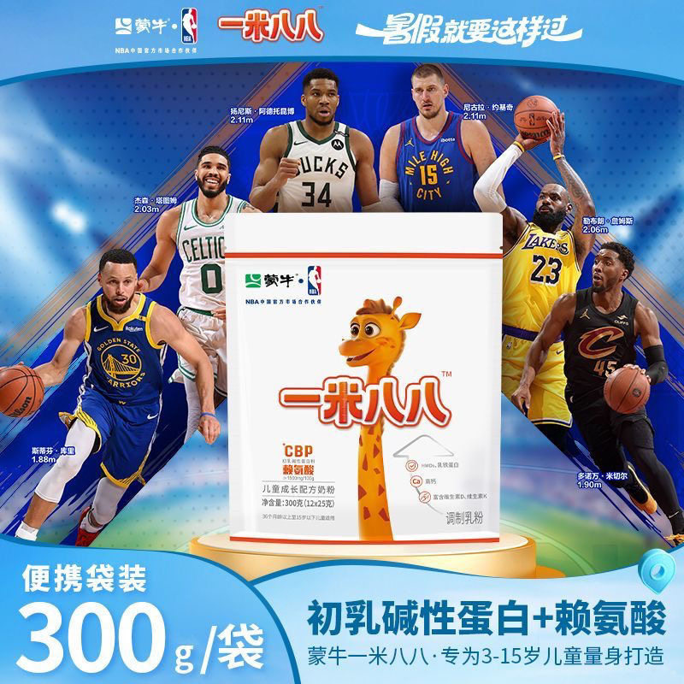 | https://g-search2.alicdn.com/img/bao/uploaded/i4/i3/2217923666130/O1CN01n4PxO61v9aygWUPVB_!!2217923666130.jpg | 正品蒙牛一米八八儿童奶粉高钙学生青少年成长乳铁蛋白赖氨酸300g | 981759343617 | 婴童奶粉>儿童奶粉>儿童奶粉（非4段） | 140 | 800+人付款 | 叶黄素 一米八八 1050mg/100g | 官方暂无数据 | 退货宝 48小时内发 包邮 | 灵熙母婴用品 | 否 | tb7435234371 | 广东 河源 | https://item.taobao.com/item.htm?id=981759343617
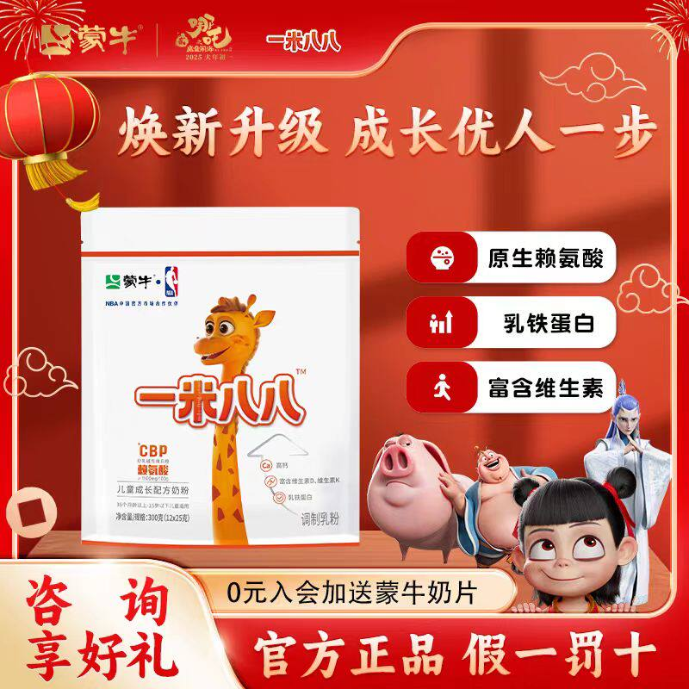 | https://g-search2.alicdn.com/img/bao/uploaded/i4/i4/2215883083753/O1CN01zoKXXc1davUMFXfiF_!!2215883083753.jpg | 蒙牛一米八八儿童成长奶粉赖氨酸青少年高钙营养高锌袋装300g | 726468216231 | 咖啡/麦片/冲饮>奶粉>牛奶粉>学生奶粉 | 42.9 | 1000+人付款 | 中国大陆 罐装 成长发育 | 官方暂无数据 | 全网低价 退货宝 48小时内发 | 一米八八儿童奶粉厂家店 | 否 | tb075567888471 | 湖北 武汉 | https://item.taobao.com/item.htm?id=726468216231
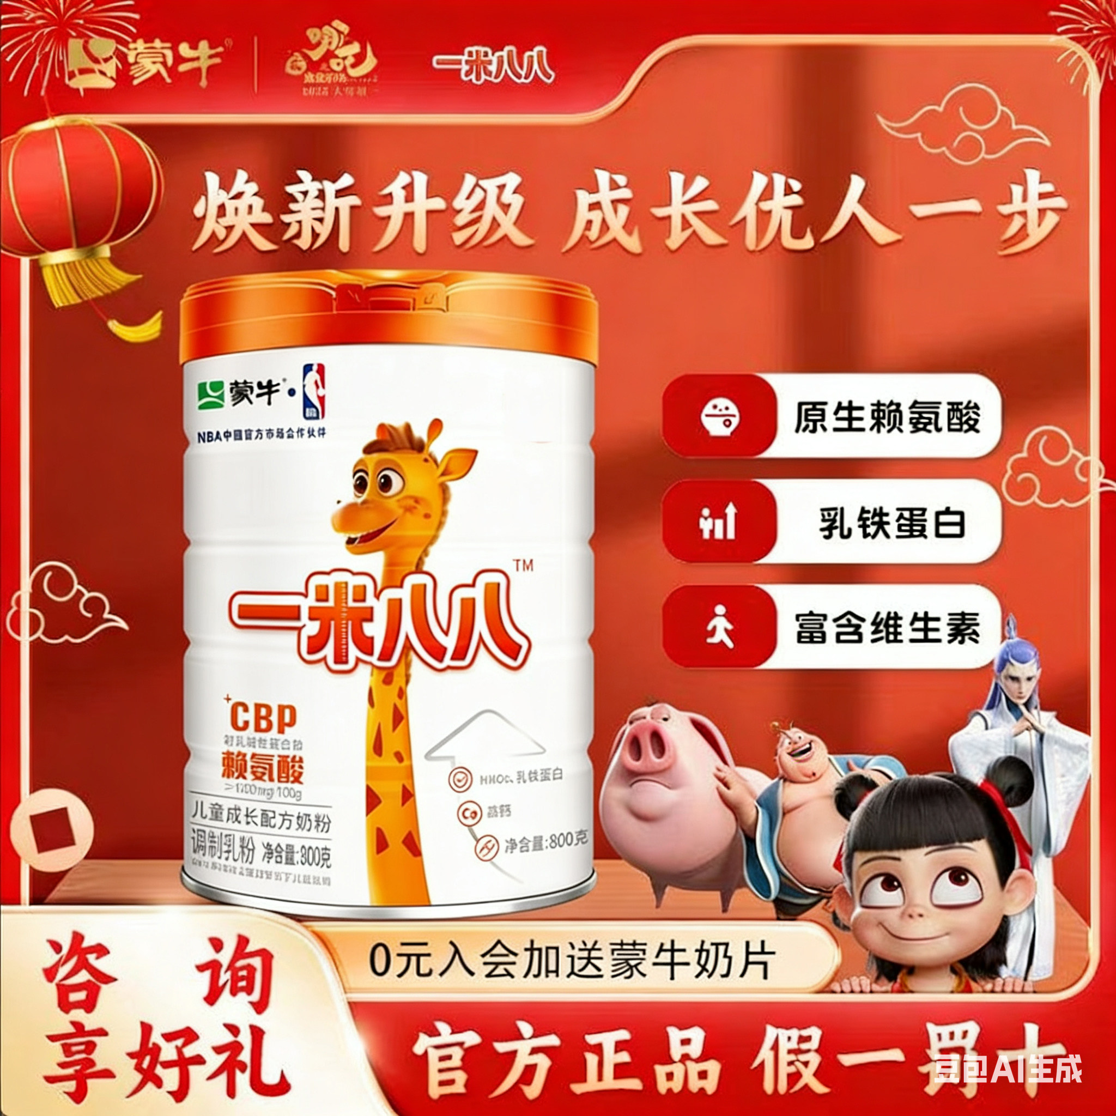 | https://g-search3.alicdn.com/img/bao/uploaded/i4/i2/2215883083753/O1CN01DQz5Rm1davYOb2xBL_!!2215883083753.jpg | 蒙牛一米八八儿童奶粉全面营养青少年便携装高钙高锌赖氨酸800g | 732044174350 | 咖啡/麦片/冲饮>奶粉>牛奶粉>学生奶粉 | 49.9 | 1000+人付款 | 中国大陆 袋装 体质强化 | 官方暂无数据 | 退货宝 48小时内发 包邮 | 一米八八儿童奶粉厂家店 | 否 | tb075567888471 | 湖北 武汉 | https://item.taobao.com/item.htm?id=732044174350
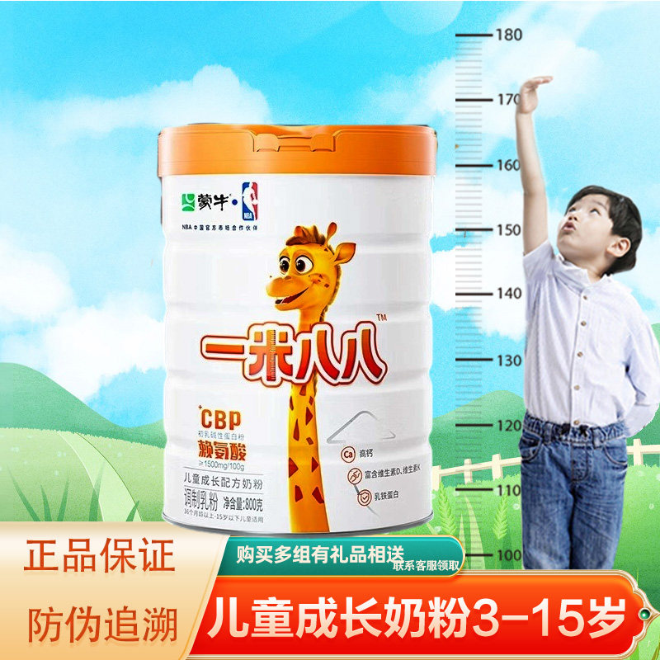 | https://g-search3.alicdn.com/img/bao/uploaded/i4/i4/2217631242390/O1CN01CHAEvM1TWfjYFBmlo_!!2217631242390.jpg | 蒙牛一米八八儿童成长奶粉学生3-15岁青少年高锌高钙CBP赖氨酸 | 811172972003 | 咖啡/麦片/冲饮>奶粉>牛奶粉>学生奶粉 | 132 | 500+人付款 | 中国大陆 袋装 成长发育 | 官方暂无数据 | 48小时内发 包邮 | 米乐兔兔 | 否 | tb5916616627 | 河南 郑州 | https://item.taobao.com/item.htm?id=811172972003
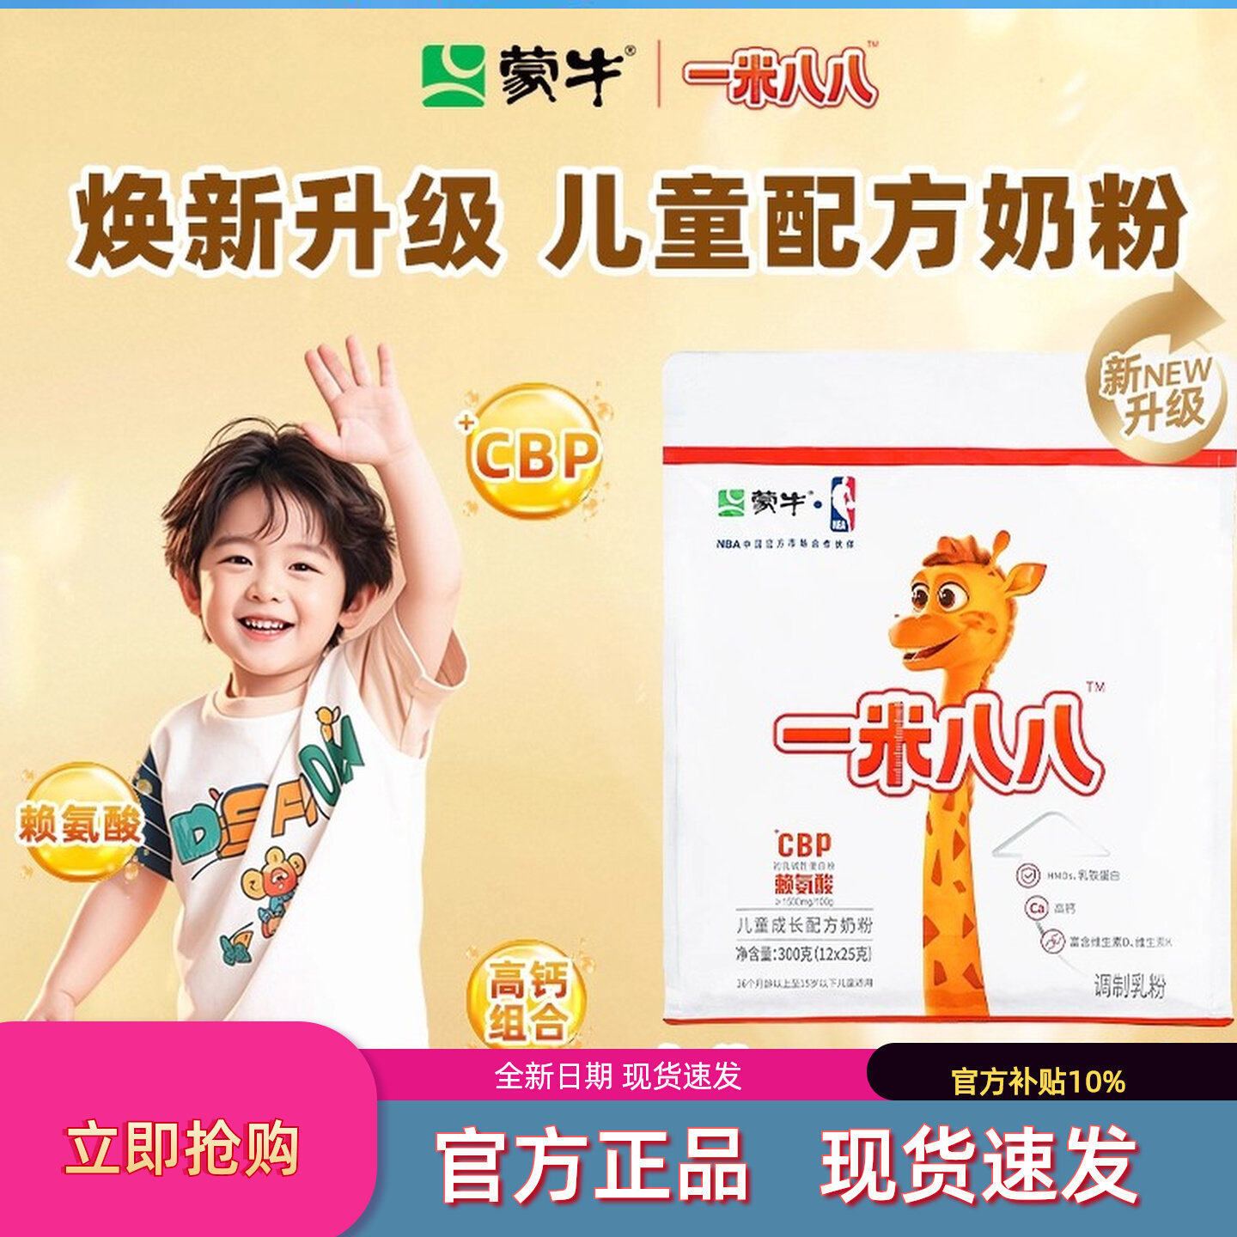 | https://gw.alicdn.com/imgextra/O1CN012W5rIV1bsDI9WBRPI_!!2532193520-0-picasso.jpg | 蒙牛一米八八奶粉高钙赖氨酸儿童成长配方奶粉300/袋正品官方旗舰 | 888025177437 | 咖啡/麦片/冲饮>奶粉>牛奶粉>学生奶粉 | 145 | 4000+人付款 | 中国大陆 袋装 成长发育 | 官方暂无数据 | 24小时内发 退货宝 包邮 | 云端西贝正品母婴店 | 否 | huangweixiong980601 | 广东 河源 | https://item.taobao.com/item.htm?id=888025177437
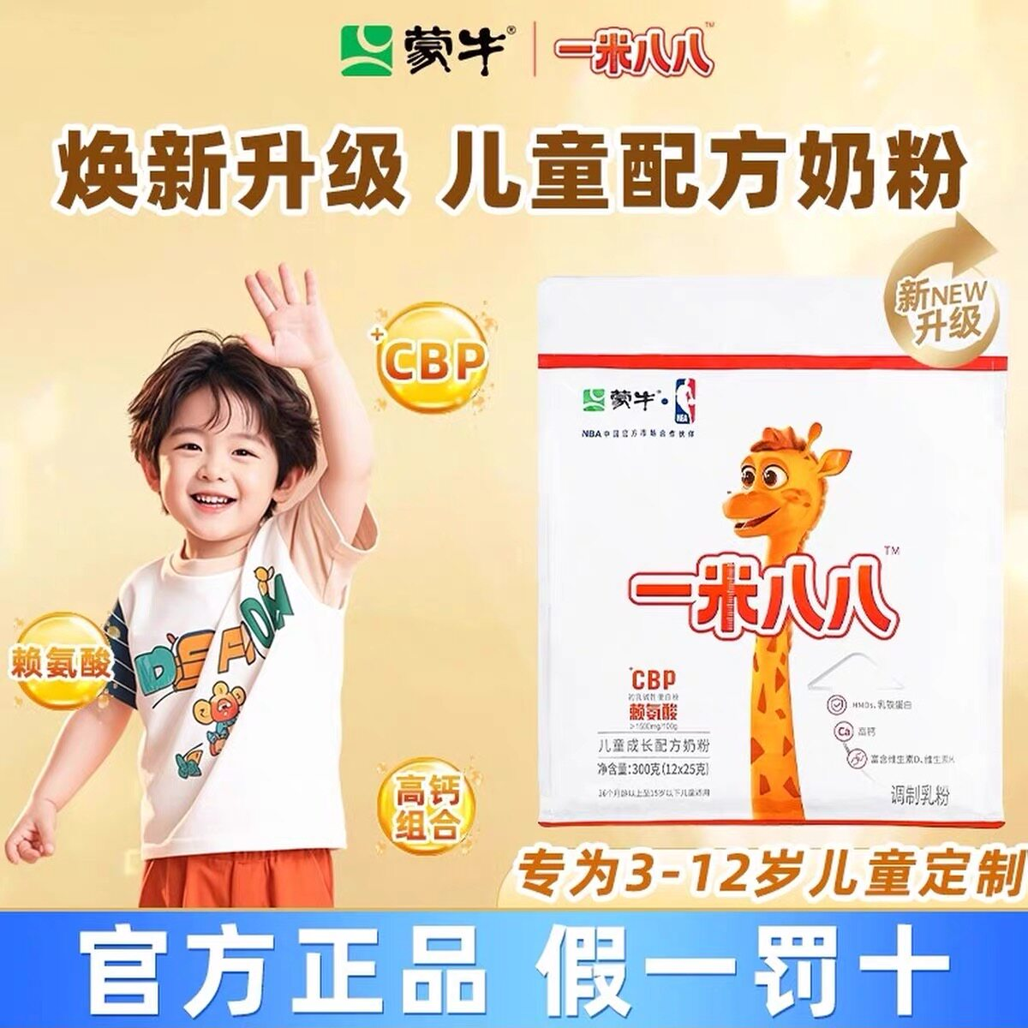 | https://img.alicdn.com/img/O1CN01chvPWd1jOST2fsbjh_!!825274538.jpg | 蒙牛一米八八奶粉3-15岁青少年儿童成长高钙锌188学生营养牛奶粉 | 769948230523 | 官方暂无数据 | 58 | 300+人付款 | DHA/EPA/DPA 成长 1050mg/100g | 官方暂无数据 | 官方暂无数据 | 至臻臻品食品店 | 否 | tb1014430_2012 | 山东 青岛 | https://item.taobao.com/item.htm?id=769948230523
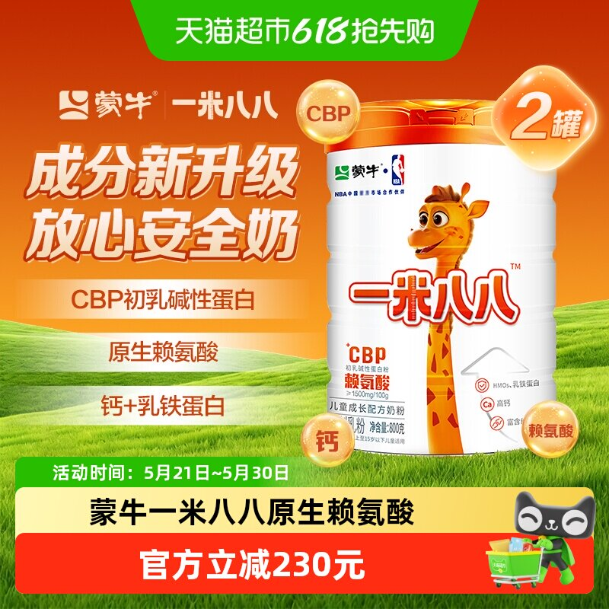 | https://g-search3.alicdn.com/img/bao/uploaded/i4/i4/6000000004079/O1CN01nX8mzm1g0Eh55llwy_!!6000000004079-0-sm.jpg | 蒙牛一米八八儿童奶粉CBP乳铁蛋白3-15岁学生奶粉2罐装 | 819166408440 | 婴童奶粉>儿童奶粉>儿童奶粉（非4段） | 980 | 100+人付款 | 牛奶 CBP 普通体质 | 官方暂无数据 | 破损包退 包邮 | 天猫超市 | 是 | 天猫超市 | 上海 | https://item.taobao.com/item.htm?id=819166408440
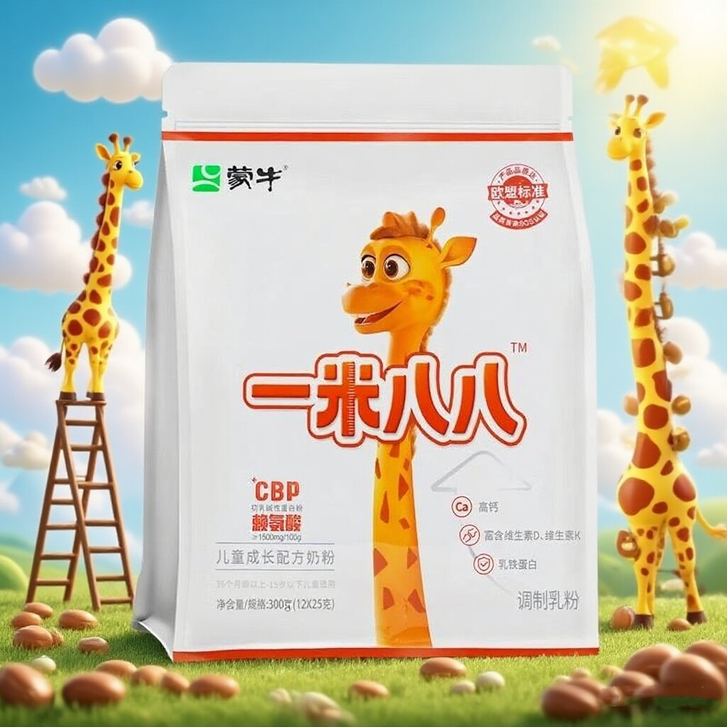 | https://gw.alicdn.com/imgextra/O1CN01V66V7K2Det6fDPq8d_!!2219715358635.jpg | 蒙牛1米88成长奶粉一米八八儿童成长骨骼发育高钙赖氨酸成长高钙 | 960371901175 | 婴童奶粉>儿童奶粉>儿童奶粉（非4段） | 29.33 | 500+人付款 | 牛奶 DHA/PS 普通体质 | 官方暂无数据 | 直降4元 退货宝 48小时内发 | 一米八八成长奶粉店 | 否 | tb017976788606 | 重庆 | https://item.taobao.com/item.htm?id=960371901175
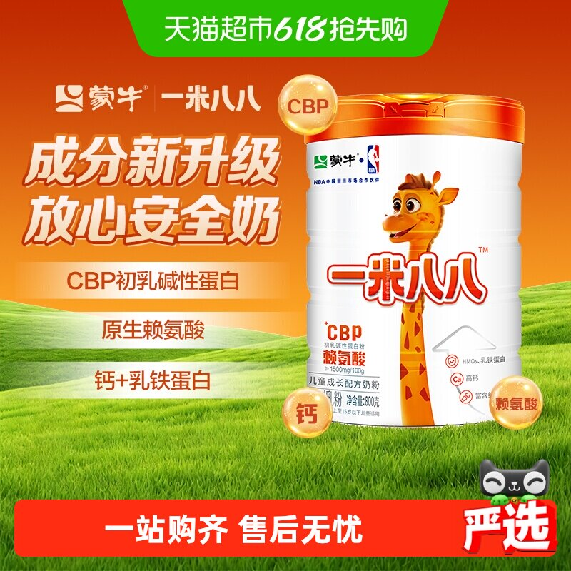 | https://img.alicdn.com/img/O1CN01AIGXVi1HFvs1bn89p_!!6000000000729-0-sm.jpg | 蒙牛一米八八儿童奶粉3-15岁学生奶粉赖氨酸乳铁蛋白牛奶粉 | 772920835179 | 官方暂无数据 | 278 | 1000+人付款 | 中国大陆 罐装 营养均衡 | 官方暂无数据 | 热销爆款 破损包退 包邮 | 天猫超市 | 否 | 天猫超市 | 上海 | https://item.taobao.com/item.htm?id=772920835179
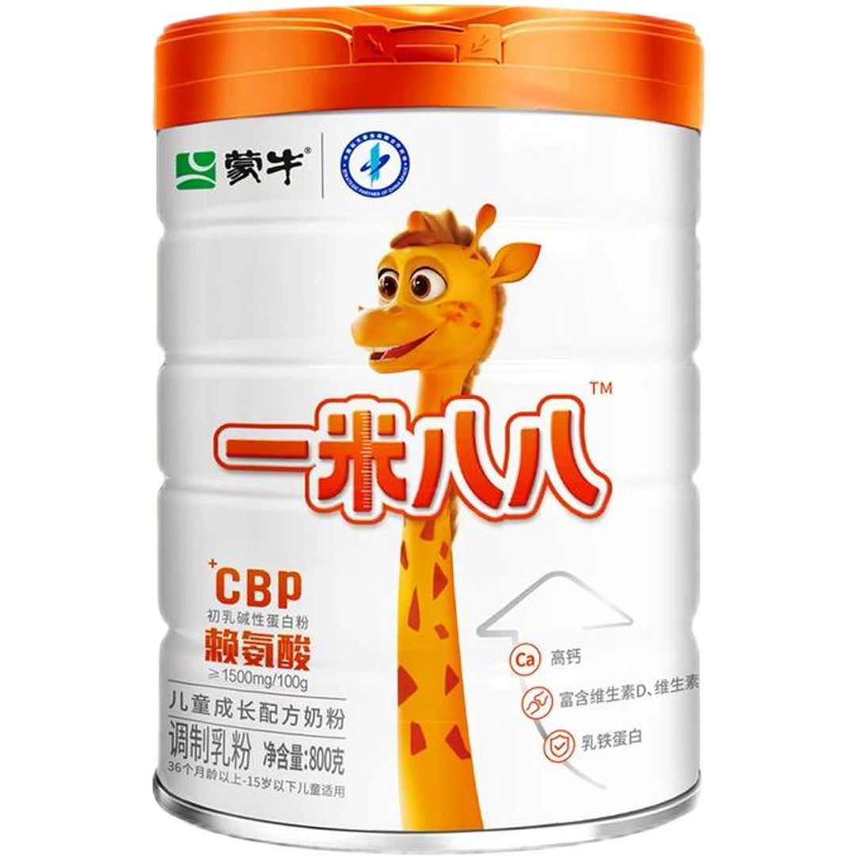 | https://g-search3.alicdn.com/img/bao/uploaded/i4/i4/2394315153/O1CN01owX4RE1nw84P90xlF_!!2394315153.jpg | 蒙牛一米八八奶粉假一赔十儿童学生奶粉3-15岁CBP高钙奶粉赖氨酸 | 1053105691103 | 咖啡/麦片/冲饮>奶粉>牛奶粉>学生奶粉 | 389 | 0人付款 | 中国大陆 营养均衡 国产 | 官方暂无数据 | 包邮 | 小熊食品直营店 | 否 | 陈文轩轩1987 | 吉林 | https://item.taobao.com/item.htm?id=1053105691103
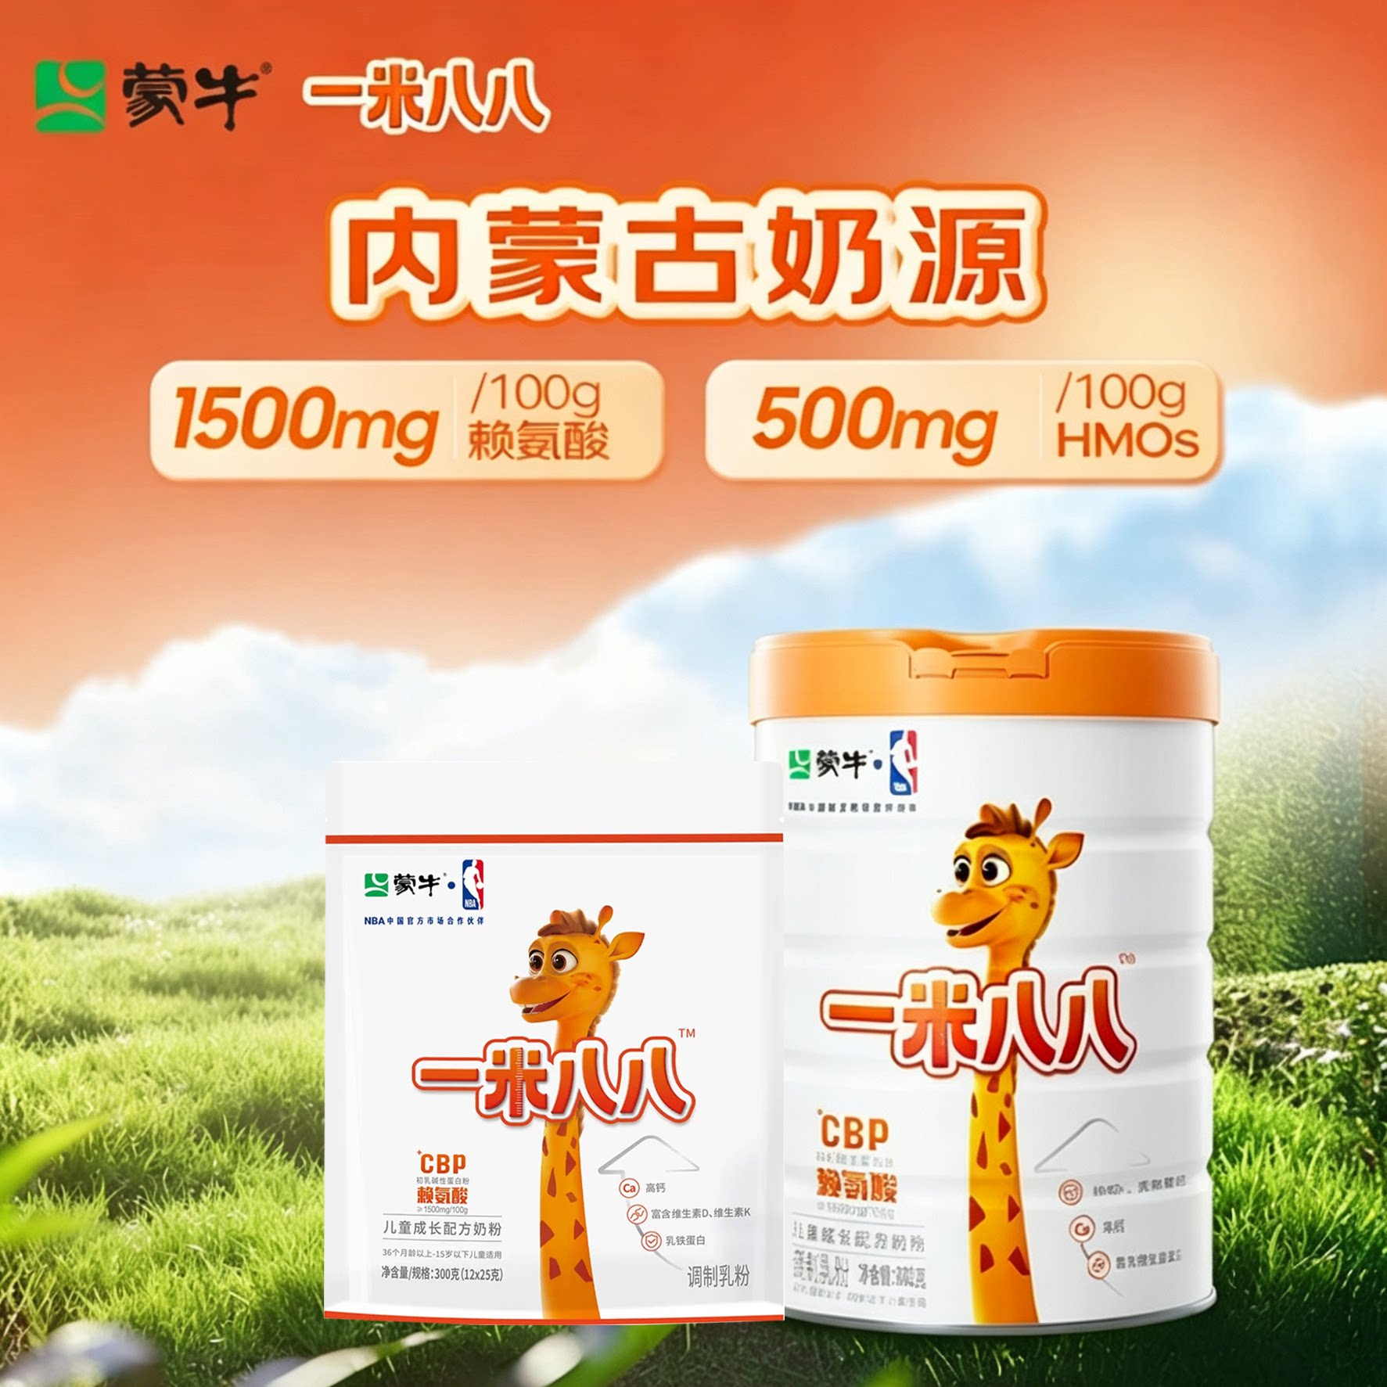 | https://g-search2.alicdn.com/img/bao/uploaded/i4/i1/2218812230415/O1CN01Sj3LgM1Ew7Viu1W4Z_!!2218812230415.png | 蒙牛一米八八儿童成长奶粉含钙cbp赖氨酸1米88青少年学生奶粉 | 1056044232912 | 咖啡/麦片/冲饮>奶粉>牛奶粉>学生奶粉 | 167.45 | 0人付款 | 中国大陆 组合装 成长发育 | 官方暂无数据 | 退货宝 包邮 | 一米八八儿童奶粉工厂店 | 否 | 智慧金领冠 | 河南 焦作 | https://item.taobao.com/item.htm?id=1056044232912
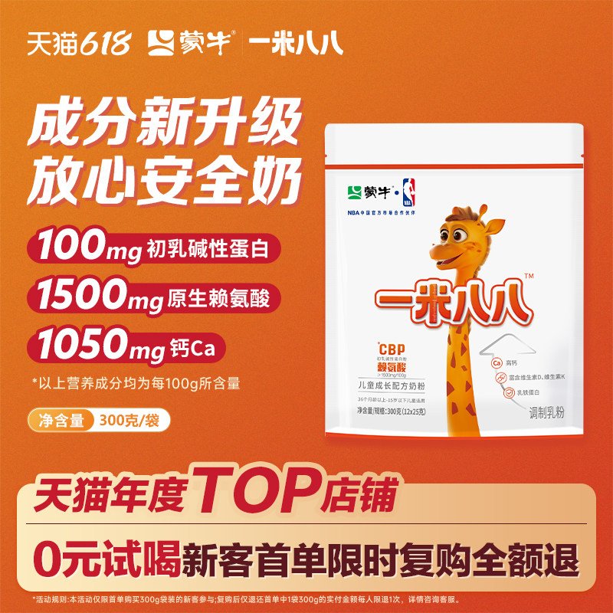 | https://g-search2.alicdn.com/img/bao/uploaded/i4/i2/2213016931508/O1CN01fXRoXE1N0iPTWlJwH_!!4611686018427382964-0-item_pic.jpg | 蒙牛一米八八奶粉3-15岁儿童奶粉便携式袋装含钙学生调制奶粉 | 670541179688 | 咖啡/麦片/冲饮>奶粉>牛奶粉>全家营养奶粉 | 200 | 1万+人付款 | 高钙 高蛋白 CBP | 官方暂无数据 | 退货宝 破损包退 48小时内发 | 蒙牛荟萃名碑专卖店 | 是 | 蒙牛荟萃名碑专卖店 | 湖北 黄冈 | https://item.taobao.com/item.htm?id=670541179688
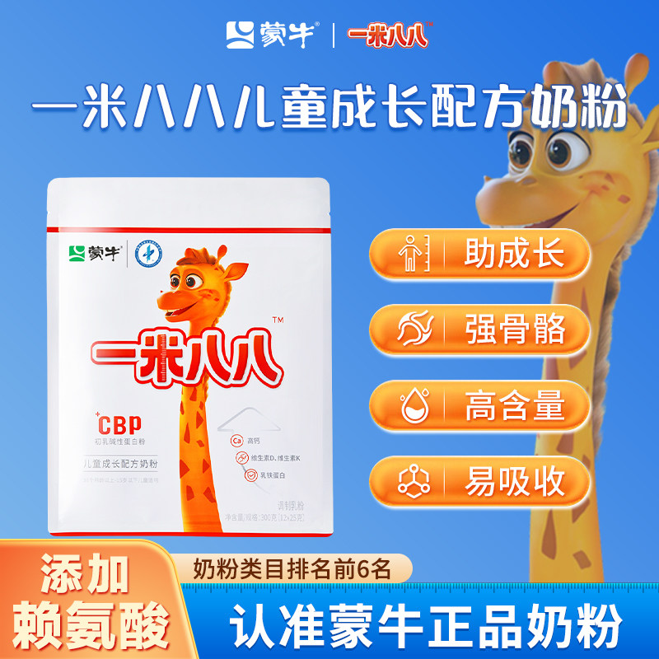 | https://g-search3.alicdn.com/img/bao/uploaded/i4/i3/2218933544919/O1CN01w6jOdx1mCxGjYM1dB_!!4611686018427381719-0-item_pic.jpg | 蒙牛一米八八奶粉罐装儿童成长奶粉300g袋装便携式奶粉官方旗舰店 | 863484315334 | 咖啡/麦片/冲饮>奶粉>牛奶粉>全家营养奶粉 | 188 | 800+人付款 | CBP 牛奶粉 12个月 | 官方暂无数据 | 48小时内发 包邮 | 萄灼灼旗舰店 | 是 | 萄灼灼旗舰店 | 湖北 武汉 | https://item.taobao.com/item.htm?id=863484315334
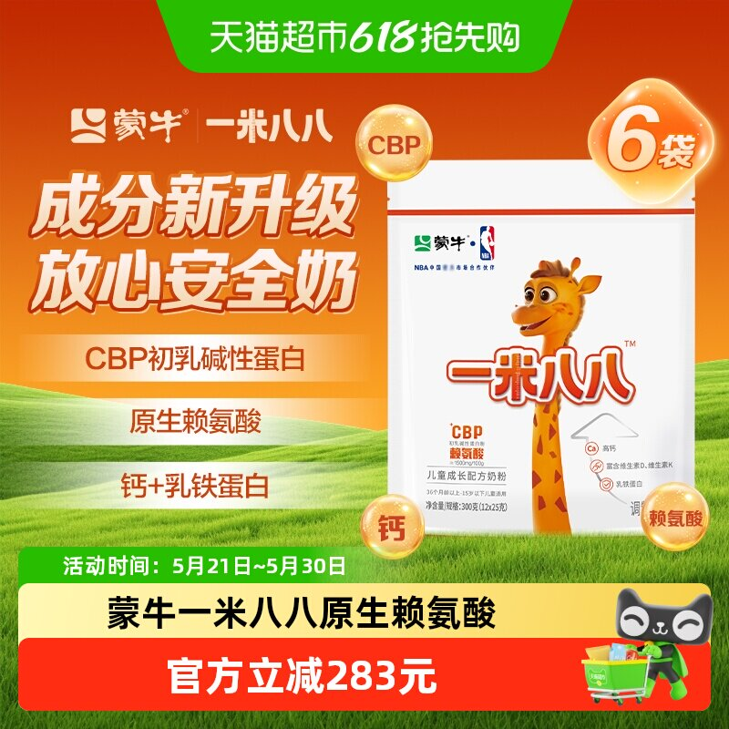 | https://g-search3.alicdn.com/img/bao/uploaded/i4/i1/6000000002118/O1CN01ixU04M1RW60c9O4XM_!!6000000002118-0-sm.jpg | 蒙牛一米八八儿童奶粉300g*6袋装含钙多种营养组合3-15岁学生奶粉 | 818791128882 | 婴童奶粉>儿童奶粉>儿童奶粉（非4段） | 1040 | 95人付款 | 牛奶 CBP 普通体质 | 官方暂无数据 | 破损包退 包邮 | 天猫超市 | 是 | 天猫超市 | 上海 | https://item.taobao.com/item.htm?id=818791128882
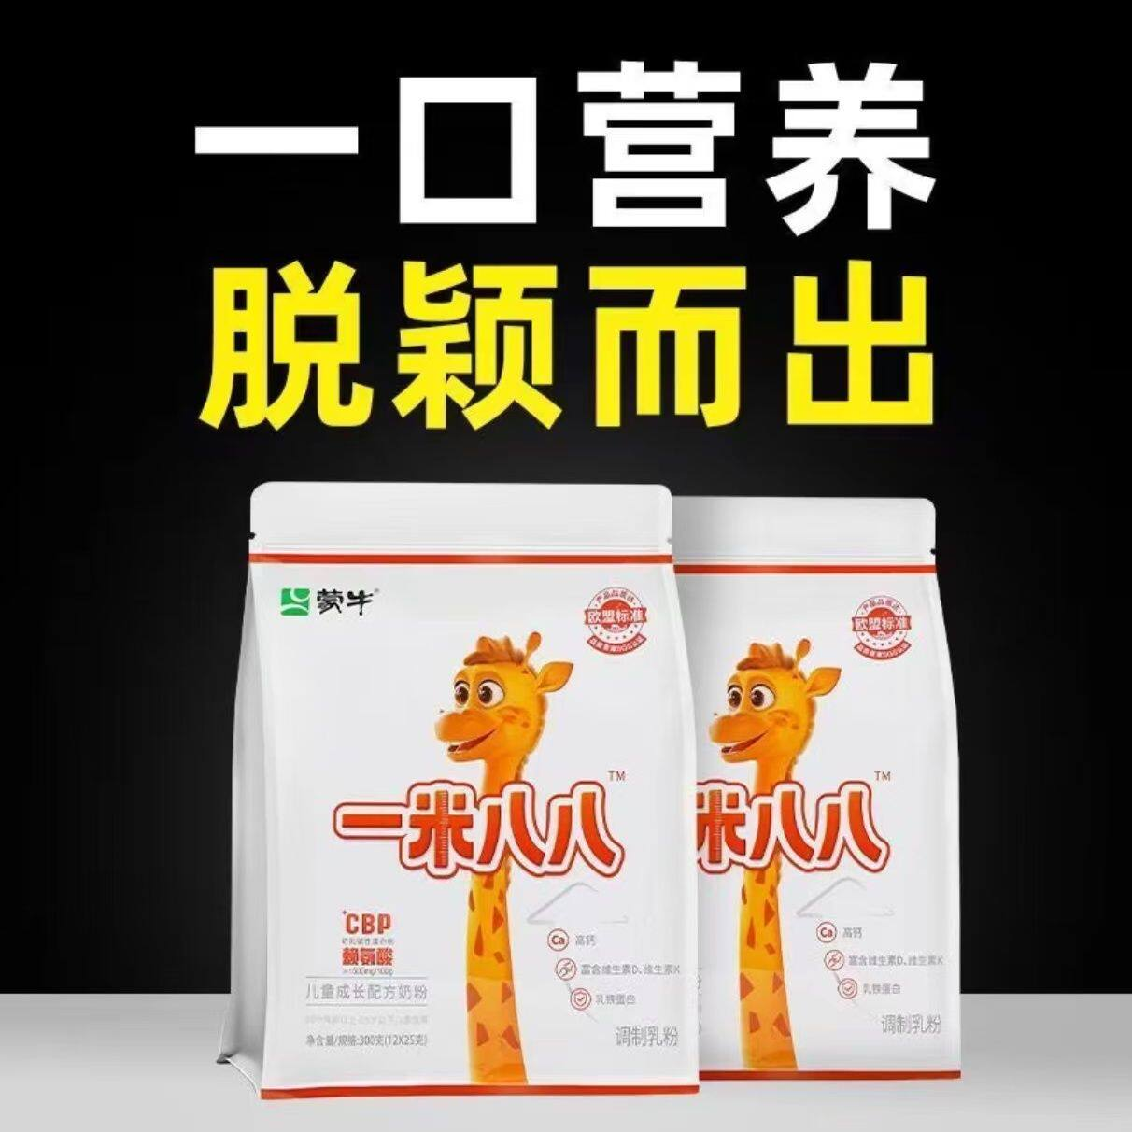 | https://img.alicdn.com/bao/uploaded/i3/2221004444221/O1CN01l7o1861h3GtlMcRFE_!!4611686018427384381-0-item_pic.jpg | 还在为孩子成长发愁？蒙牛一米八八袋装奶粉，小包装藏着大营养！ | 995135264335 | 官方暂无数据 | 251.25 | 0人付款 | 1桶 1个月 210g | 官方暂无数据 | 包邮 | 鱼鱼国货优选折扣仓 | 否 | tb156879632 | 安徽 亳州 | https://item.taobao.com/item.htm?id=995135264335
 | https://g-search3.alicdn.com/img/bao/uploaded/i4/i1/2206732682005/O1CN01B7S5xd1QgLCifrJ2L_!!2206732682005.jpg | 蒙牛一米八八儿童成长奶粉添加高钙赖氨酸25g/袋试用装更划算 | 728727044965 | 婴童食品>其它 | 128 | 1000+人付款 | 蒙牛 12岁 13岁 | 官方暂无数据 | 退货宝 48小时内发 包邮 | 哆啦A梦母婴用品 | 否 | tb6868222240 | 江苏 淮安 | https://item.taobao.com/item.htm?id=728727044965
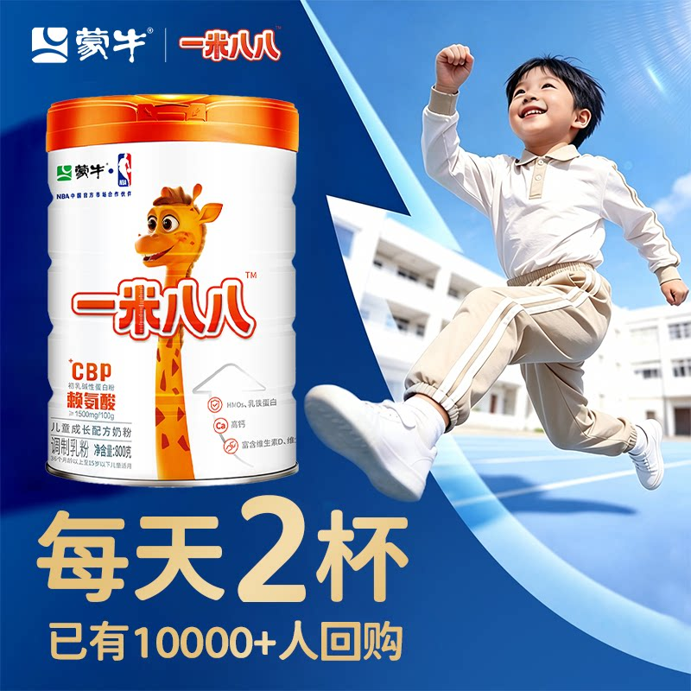 | https://g-search1.alicdn.com/img/bao/uploaded/i4/i1/2221621664915/O1CN01S2CGHq1mB7ns8NJNZ_!!2221621664915.png | 【工厂包邮】蒙牛一米八八罐装800g生牛乳学生儿童成长配方奶粉 | 1047124137487 | 咖啡/麦片/冲饮>奶粉>牛奶粉>学生奶粉 | 309 | 86人付款 | 中国大陆 营养均衡 1050mg/100g | 官方暂无数据 | 满200减25 官方立减15% 直降24元 | 一米八八正品工厂店 | 否 | tb5396892753 | 湖北 黄冈 | https://item.taobao.com/item.htm?id=1047124137487
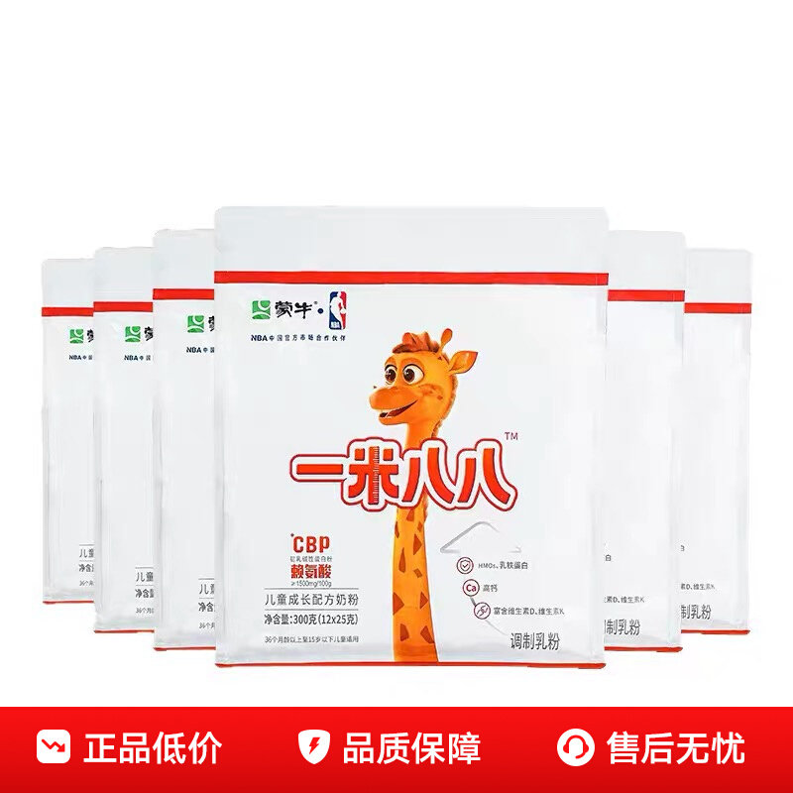 | https://gw.alicdn.com/imgextra/O1CN015ws6tR1rkupwkSkyS_!!2850125670-0-picasso.jpg | 蒙牛一米八八儿童成长奶粉3-15岁袋装罐装官方正品假一赔十 | 912118826042 | 咖啡/麦片/冲饮>奶粉>牛奶粉>学生奶粉 | 169 | 400+人付款 | 中国大陆 袋装 体质强化 | 官方暂无数据 | 包邮 | 百亿补贴品牌优选 | 否 | 我想洗一支烟 | 河北 张家口 | https://item.taobao.com/item.htm?id=912118826042
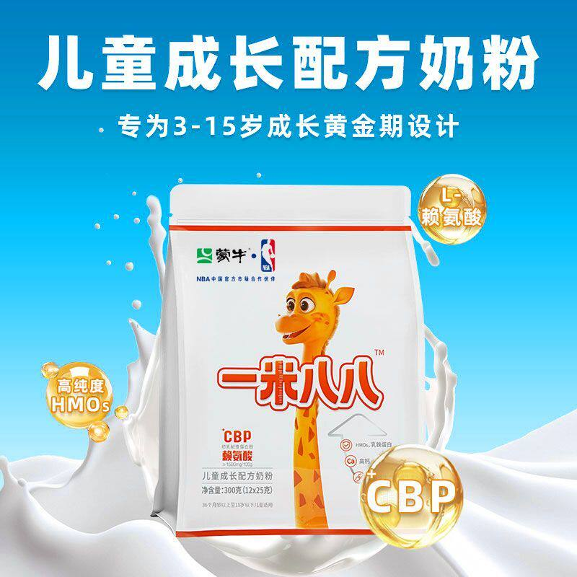 | https://g-search3.alicdn.com/img/bao/uploaded/i4/i1/4134747860/O1CN01tBbOws27vwAbOksuX_!!4134747860.jpg | 蒙牛一米八八奶粉 高钙铁锌硒儿童成长学生奶粉 独立包装25g*12袋 | 980189314328 | 咖啡/麦片/冲饮>奶粉>牛奶粉>全家营养奶粉 | 114 | 26人付款 | 牛奶粉 540天 包装 | 官方暂无数据 | 包邮 | 康韵养生馆 | 否 | tb268958657 | 天津 | https://item.taobao.com/item.htm?id=980189314328
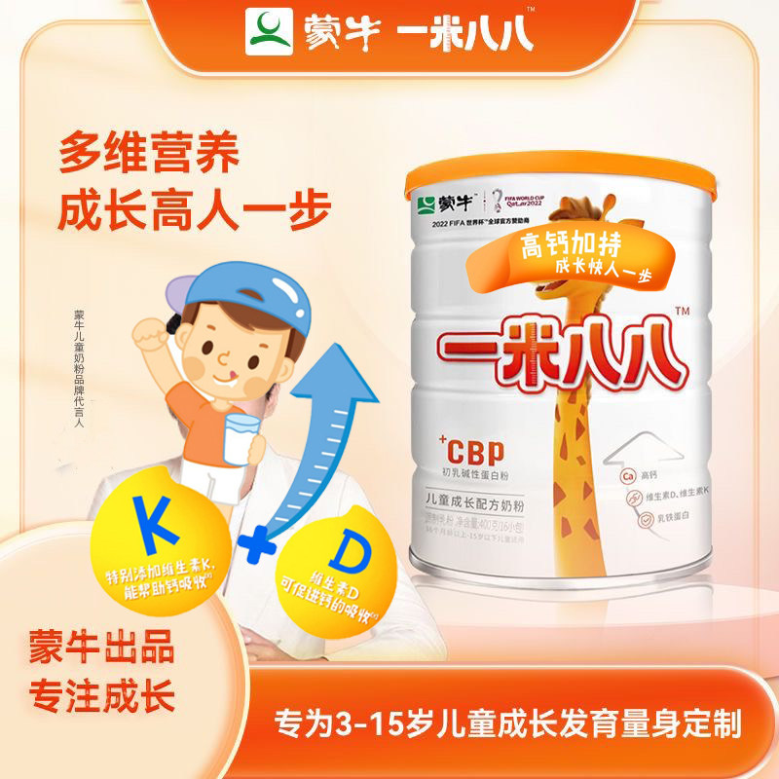 | https://g-search1.alicdn.com/img/bao/uploaded/i4/i2/2216146849711/O1CN01sNckNa2Lbh4348kLq_!!2216146849711.jpg | 蒙牛一米八八儿童奶粉全面营养青少年便携装高钙高锌长1米八八 | 728367257939 | 咖啡/麦片/冲饮>奶粉>牛奶粉>全家营养奶粉 | 160 | 63人付款 | 高蛋白 150.00g 牛奶粉 | 官方暂无数据 | 淘金币抵4.8元 包邮 | 童怡美母婴奶粉店 | 否 | tb695913237 | 北京 | https://item.taobao.com/item.htm?id=728367257939
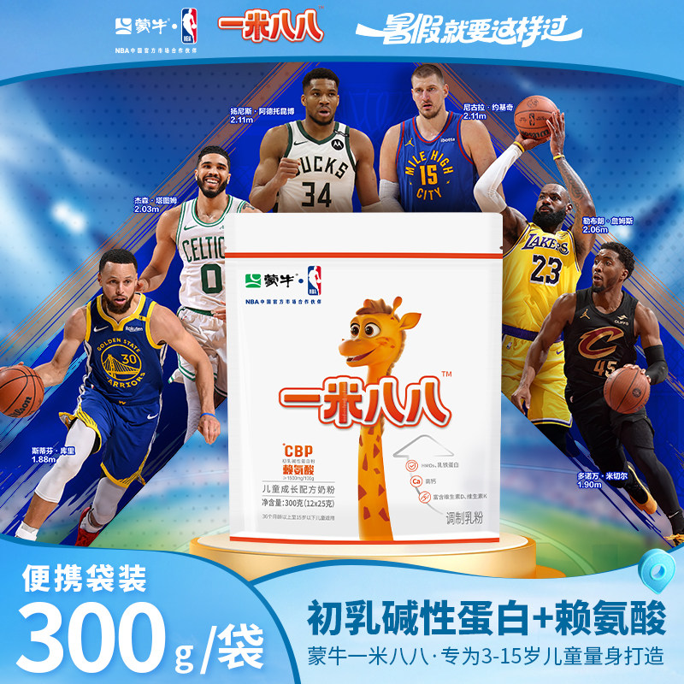 | https://g-search3.alicdn.com/img/bao/uploaded/i4/i1/758281701/O1CN01TFeQpQ1OR6nHIN7qB_!!758281701.jpg | 正品蒙牛一米八八儿童成长奶粉独立包装青少年高钙铁锌硒300g袋装 | 798870547128 | 咖啡/麦片/冲饮>奶粉>牛奶粉>学生奶粉 | 153 | 2000+人付款 | 中国大陆 袋装 成长发育 | 官方暂无数据 | 退货宝 48小时内发 包邮 | 玖玥正品母婴店 | 否 | 黄朝辉10 | 广东 深圳 | https://item.taobao.com/item.htm?id=798870547128
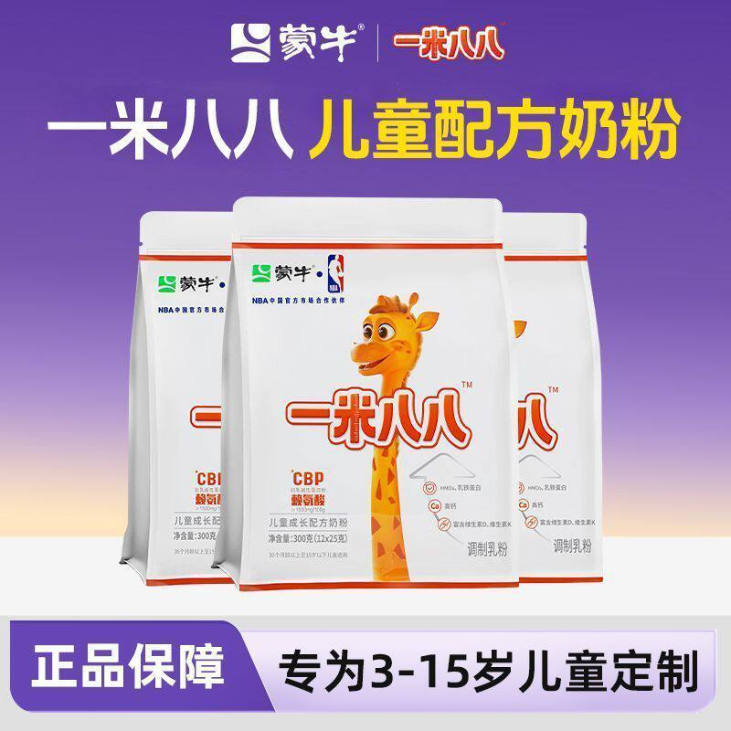 | https://g-search1.alicdn.com/img/bao/uploaded/i4/i3/2219508660888/O1CN01vfuc1E1IQkqIMvMkY_!!2219508660888.jpg | 【正品300g整袋装】蒙牛一米八八儿童奶粉青少年学生牛奶粉 | 1045174523072 | 咖啡/麦片/冲饮>奶粉>牛奶粉>学生奶粉 | 136 | 2人付款 | 中国大陆 袋装 成长发育 | 官方暂无数据 | 包邮 | 欧世利 | 否 | tb731871285121 | 河北 张家口 | https://item.taobao.com/item.htm?id=1045174523072
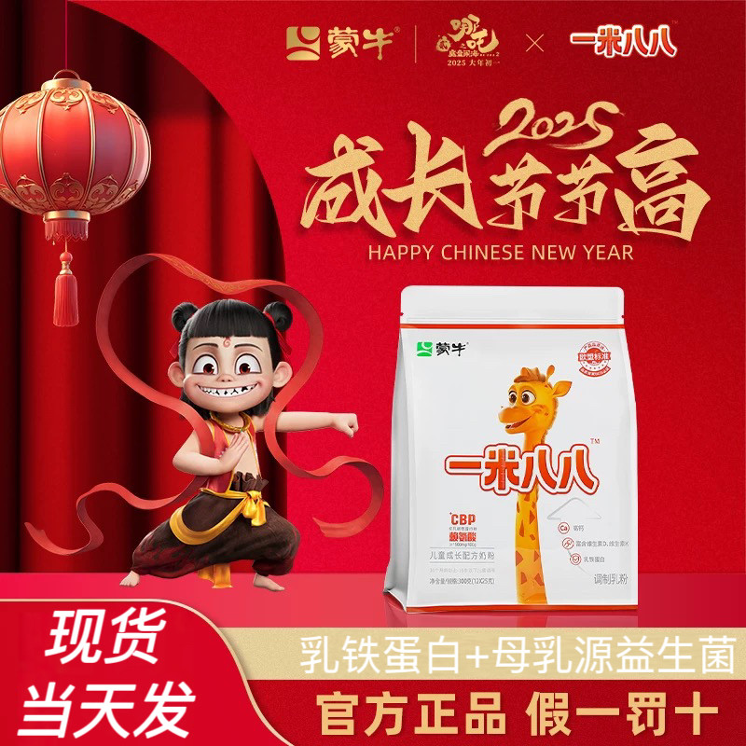 | https://g-search3.alicdn.com/img/bao/uploaded/i4/i4/2879205754/O1CN01DJWJJd1sNNzrSX1ba_!!2879205754.jpg | 官方正品蒙牛一米八八奶粉高钙赖氨酸儿童成长配方奶粉300/袋旗舰 | 889777175933 | 婴童奶粉>儿童奶粉>儿童奶粉（非4段） | 140 | 1000+人付款 | 综合维生素 一米八八 1050mg/100g | 官方暂无数据 | 退货宝 48小时内发 包邮 | 兰欧母婴店 | 否 | 南城北岛咦 | 广东 河源 | https://item.taobao.com/item.htm?id=889777175933
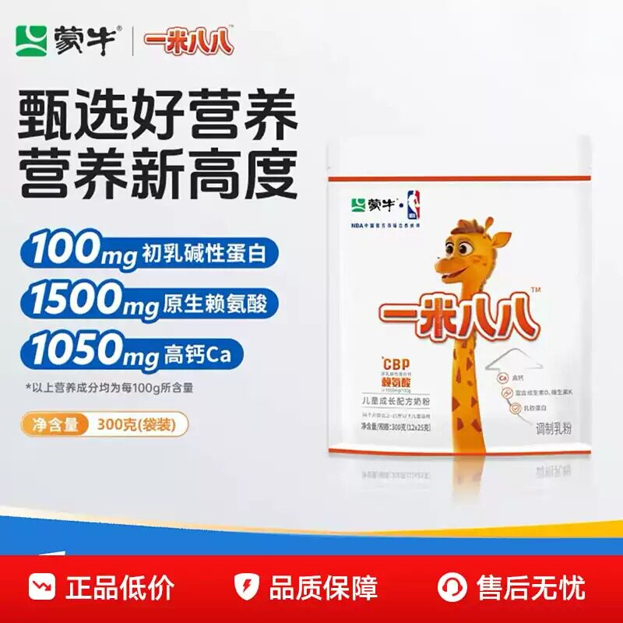 | https://g-search1.alicdn.com/img/bao/uploaded/i4/i4/2931028656/O1CN01VDvReV2DoVU3L4SLc_!!2931028656.jpg | 蒙牛一米八八儿童成长配方奶粉成长发育CBP高钙奶粉300g袋装正品 | 922379698753 | 婴童奶粉>儿童奶粉>儿童奶粉（非4段） | 136 | 1000+人付款 | CBP 蒙牛 一米八八成长奶粉 1050mg/100g | 官方暂无数据 | 官方立减15% 24小时内发 退货宝 | Rosetale全球免税代购 | 否 | 卓创汽配 | 福建 宁德 | https://item.taobao.com/item.htm?id=922379698753
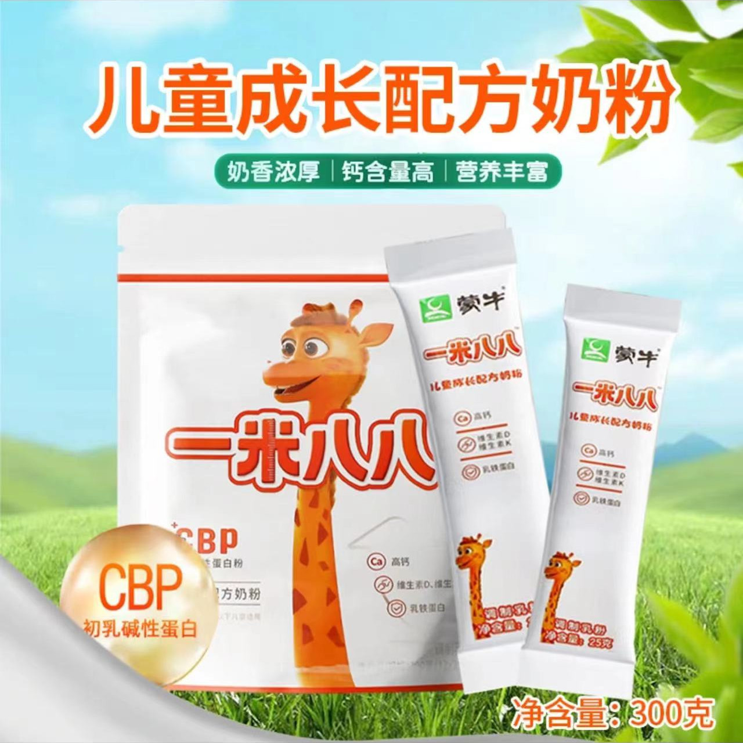 | https://g-search2.alicdn.com/img/bao/uploaded/i4/i2/2208924983114/O1CN01zVXReo1YsGGbaRJMm_!!2208924983114.jpg | 蒙牛一米八八奶粉官方旗舰店1米88儿童成长配方正品袋装罐装牛奶 | 761999220911 | 咖啡/麦片/冲饮>奶粉>牛奶粉>学生奶粉 | 185 | 800+人付款 | 中国大陆 袋装 成长发育 | 官方暂无数据 | 包邮 | 七号零食公馆 | 否 | 七号零食公馆 | 湖北 武汉 | https://item.taobao.com/item.htm?id=761999220911
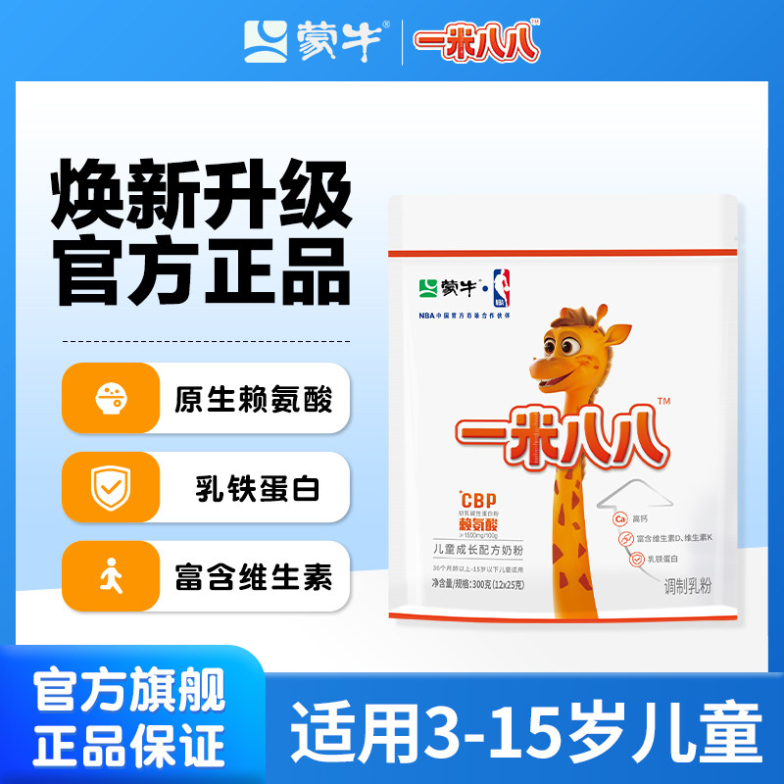 | https://g-search3.alicdn.com/img/bao/uploaded/i4/i4/2218348775938/O1CN01mBxhnZ1tjeyTS05of_!!4611686018427382274-0-item_pic.jpg | 蒙牛一米八八儿童奶粉188奶粉学生含钙赖氨酸营养旗舰店 | 820158995439 | 婴童奶粉>儿童奶粉>儿童奶粉（非4段） | 495 | 2000+人付款 | 钙铁锌 一米八八 1050mg/100g | 官方暂无数据 | 48小时内发 包邮 公益宝贝 | 蒙牛儿童奶粉旗舰店 | 是 | 蒙牛儿童奶粉旗舰店 | 湖北 黄冈 | https://item.taobao.com/item.htm?id=820158995439
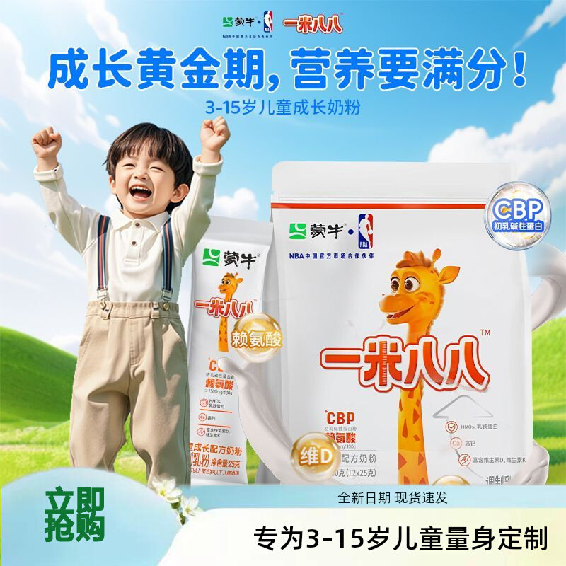 | https://gw.alicdn.com/imgextra/O1CN01C8UoxD1hYPrlozojv_!!2302654289-0-picasso.jpg | 蒙牛一米八八儿童奶粉青少年高钙牛奶粉3-15岁【正品袋装300g】 | 981993859730 | 咖啡/麦片/冲饮>奶粉>牛奶粉>学生奶粉 | 144.8 | 300+人付款 | 中国大陆 袋装 成长发育 | 官方暂无数据 | 退货宝 48小时内发 包邮 | 婴乐美正品母婴店 | 否 | wwwwyyhhh | 广东 河源 | https://item.taobao.com/item.htm?id=981993859730

